【要件1】画面イメージ
①SVN情報を入力
③クリック!
SVN情報
 | SVN ID | mio.yamada.p00
 | SVN PWD | mio.yamada.p00
②アップデートリストからファイル情報を入力
 | SVN URL | http://w3ttsvn10/svn/webbroker3_pr/Applications/trunk/webbroker3/
ファイル情報 |  |  |  |  |  | 変換 | 出力データファイル
 | No | パス | ファイル | Size | TimeStamp | パス／ファイル | trunkパス／ファイル | Size | TimeStamp | 判定 | 備考
 | 1 | ./WEB-INF/classes/denshibato/ | CuPlannEleIssueBean.class | 10187 | 2026-05-18 | WEB-INF/classes/denshibato/CuPlannEleIssueBean.class | WEB-INF/classes/denshibato/CuPlannEleIssueBean.class | 10187 | 2026-05-18 | OK
 | 2 | ./WEB-INF/classes/denshibato/ | CuPlannEleIssueBean.java | 27855 | 2026-04-20 | WEB-INF/classes/denshibato/CuPlannEleIssueBean.java | WEB-INF/classes/denshibato/CuPlannEleIssueBean.java | 27855 | 2026-04-20 | OK
 | 3
 | 4
 | 5
 | 6
 | 7

【要件1】設計書
■入力項目の説明

 | 本自動化ツールを使用するために必要な入力グループは、以下の2つです。
 | ①SVN情報
 | ②アップデートリストからファイル情報

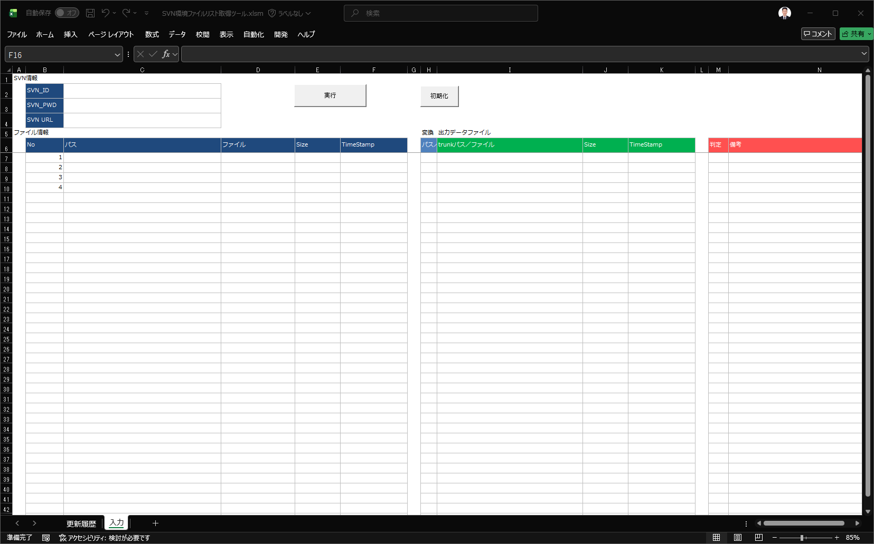

①SVN情報を入力

②アップデートリストからファイル情報を入力

■例
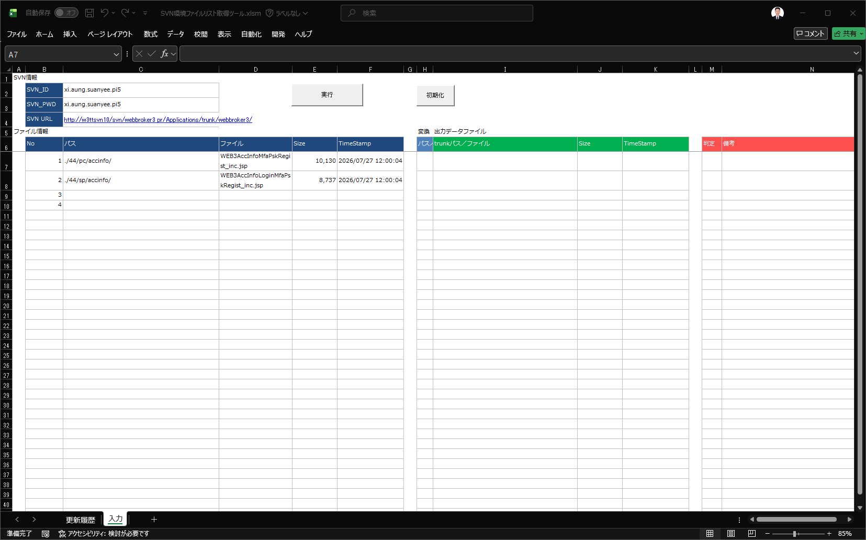

■マクロの実行

 | 実行ボタン処理



クリック

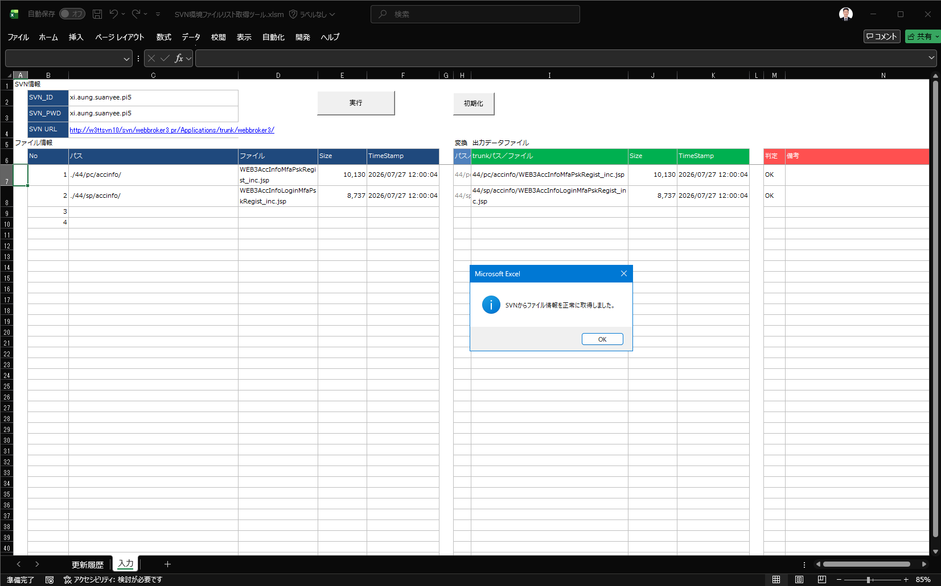

成功メッセージ表示ダイアログ

SVNから取得した情報
比較結果

 | 初期化ボタン処理

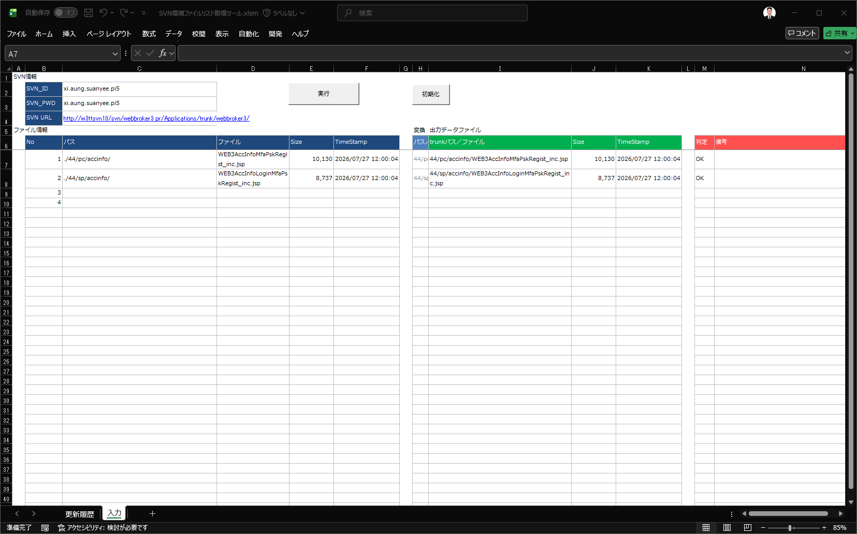

クリック

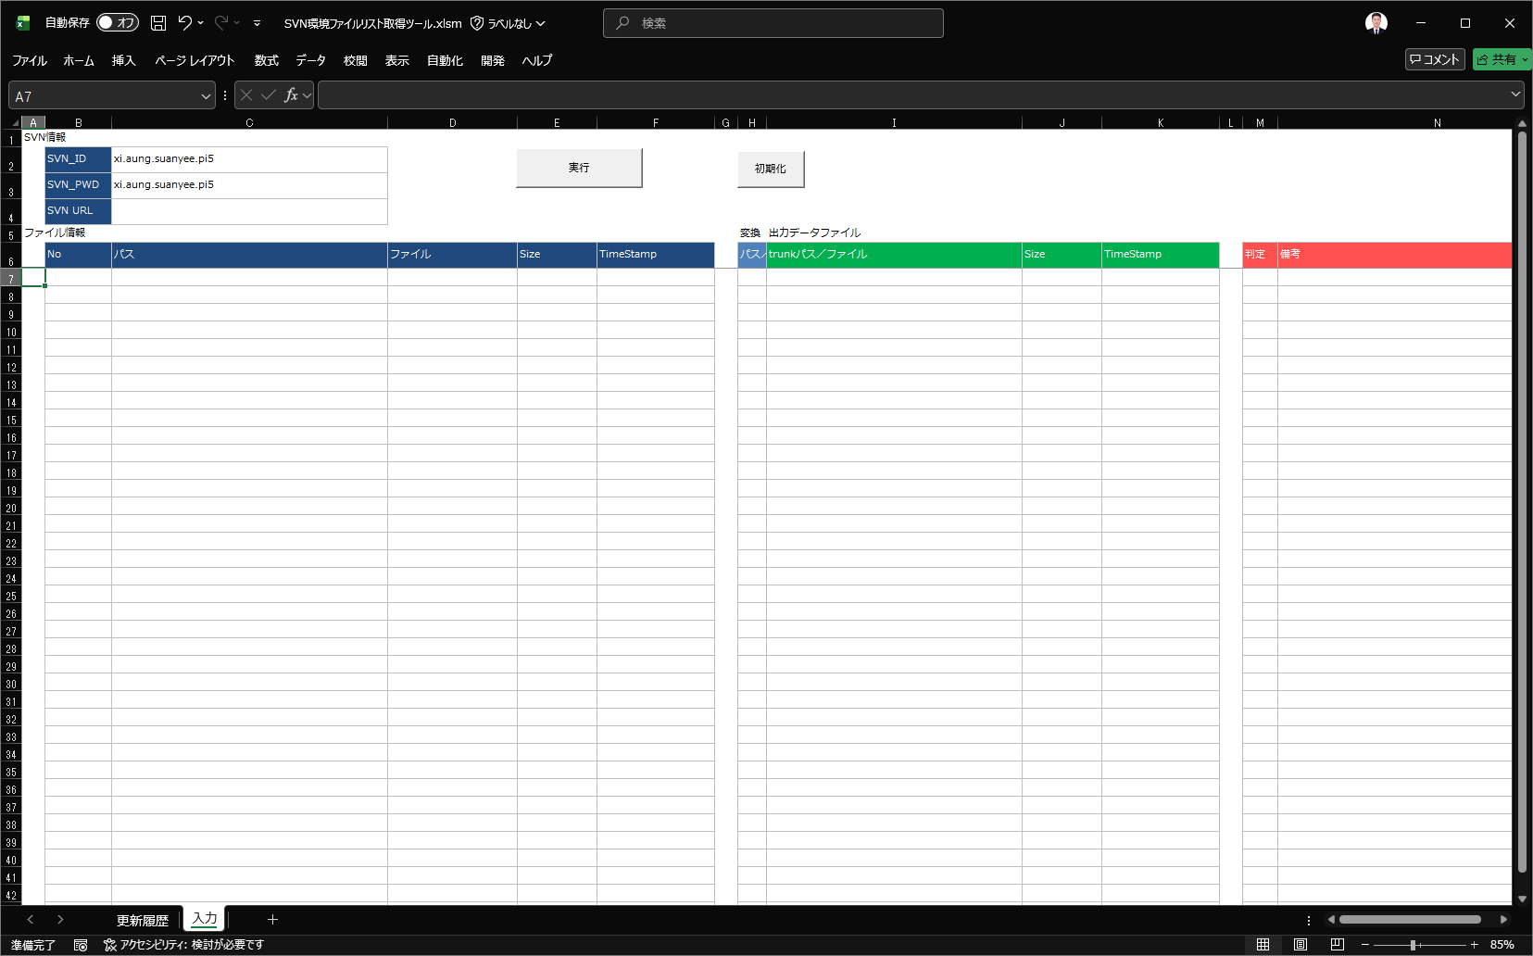

SVN認証情報を除くすべての情報がクリアされます。

■エラー処理

 | ※ SVN関連情報が未入力の状態で「実行」ボタンをクリックすると、以下のエラーメッセージダイアログが表示されます。

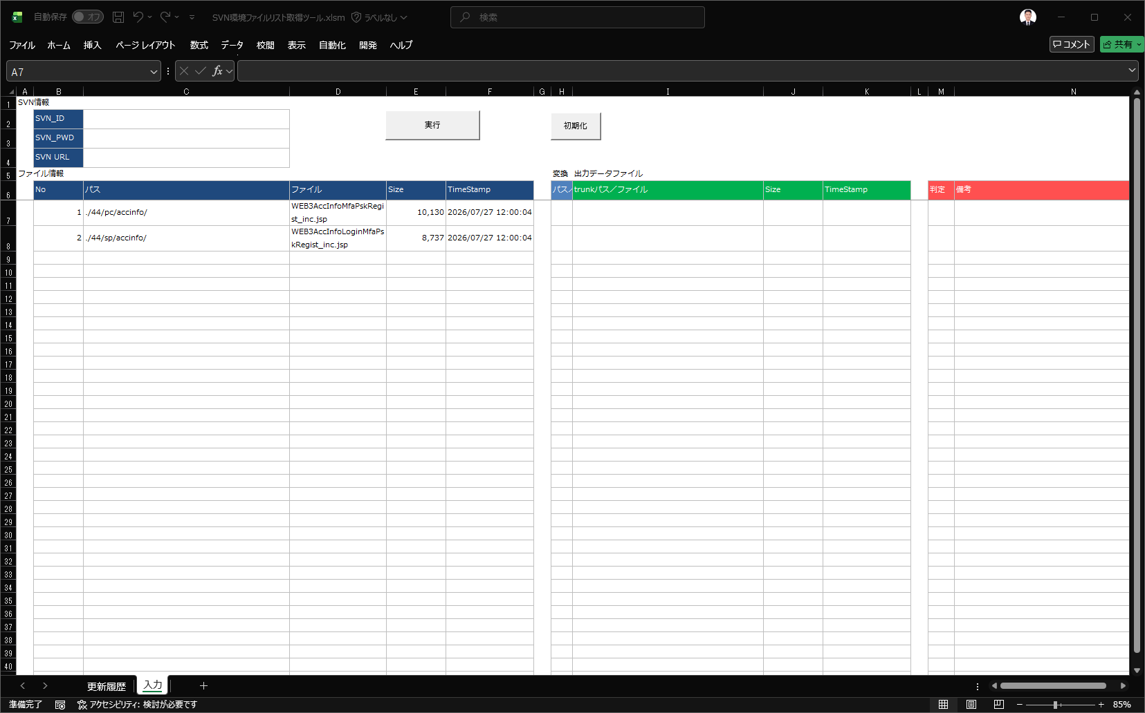

クリック

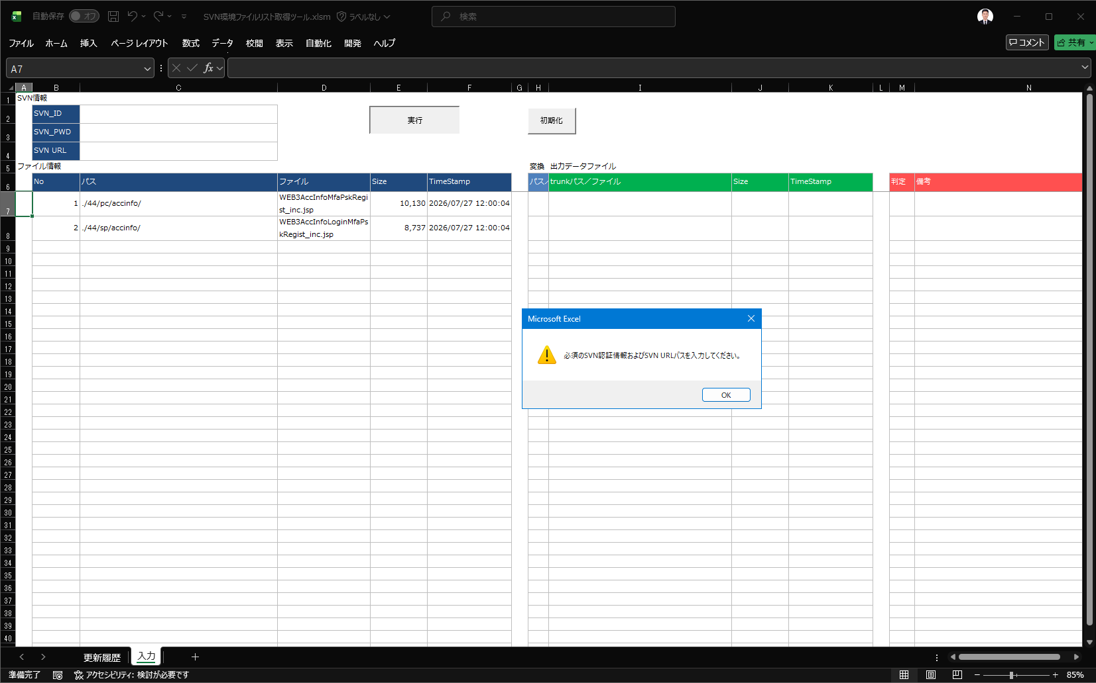

エラーメッセージ表示ダイアログ

 | ※ アップデートリストの関連ファイル情報が未入力の状態で「実行」ボタンをクリックすると、以下のエラーメッセージダイアログが表示されます。

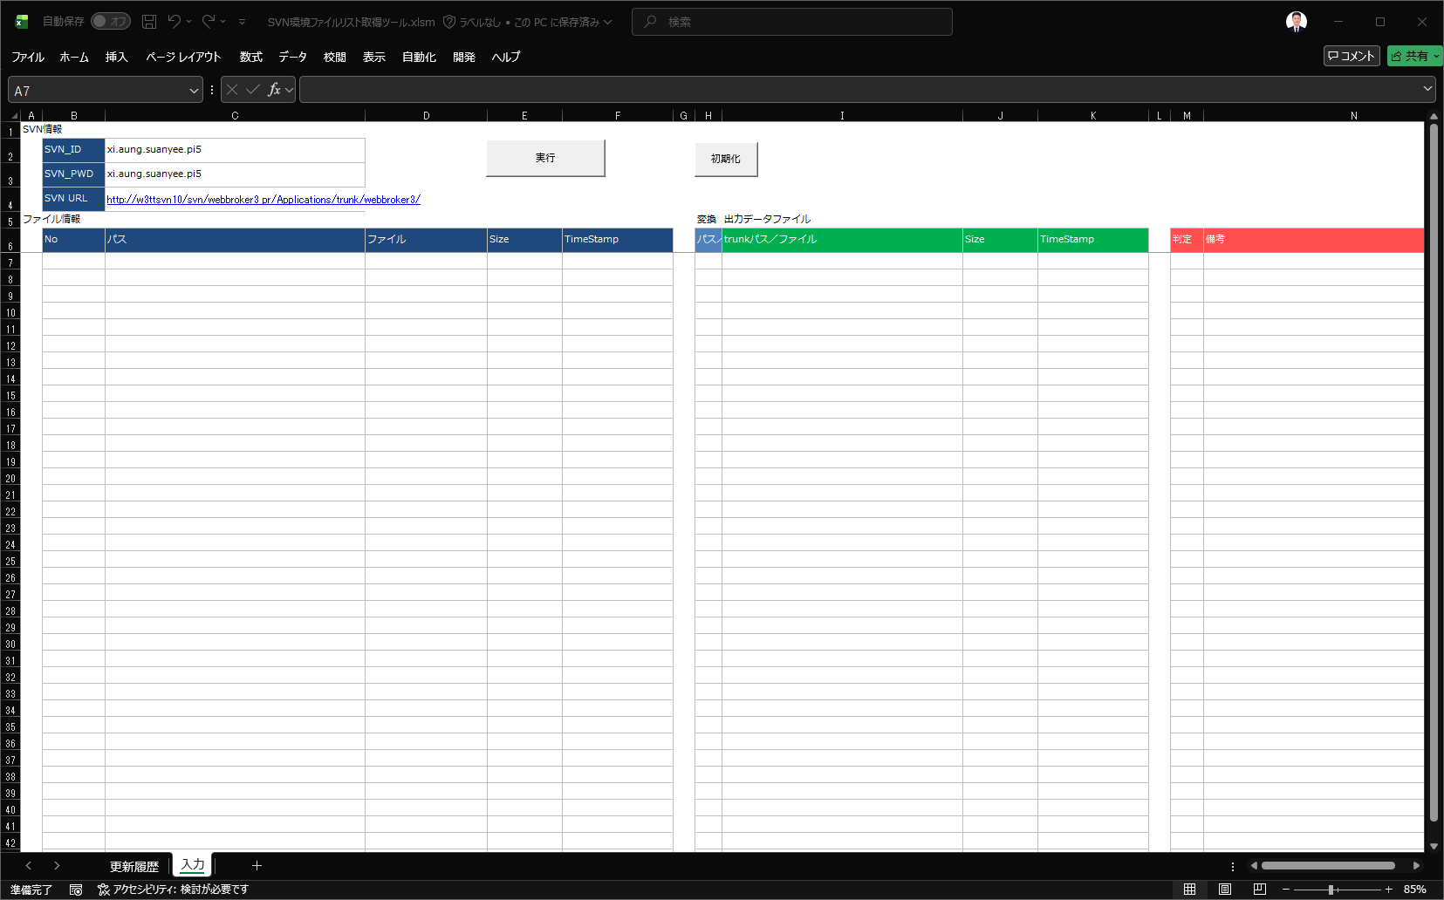

クリック

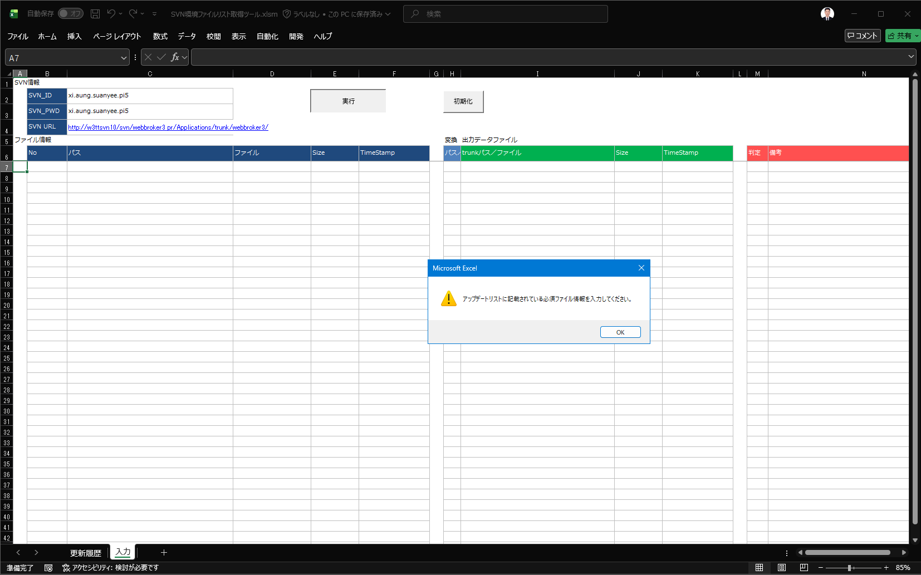

エラーメッセージ表示ダイアログ

 | ※ 入力されたSVN認証情報に誤りがある状態で「実行」ボタンをクリックすると、以下のエラーメッセージダイアログが表示されます。



クリック

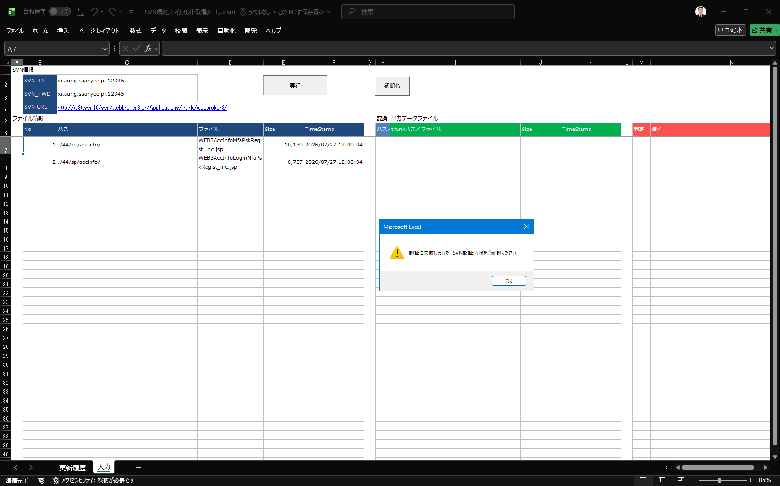

エラーメッセージ表示ダイアログ

 | ※ 存在しないSVN URLパスを入力して「実行」ボタンをクリックすると、以下のエラーメッセージダイアログが表示されます。



クリック



エラーメッセージ表示ダイアログ

 | ※ アップデートリストに指定されたファイルが存在しない状態で「実行」ボタンをクリックすると、以下のエラーメッセージが表示されます。

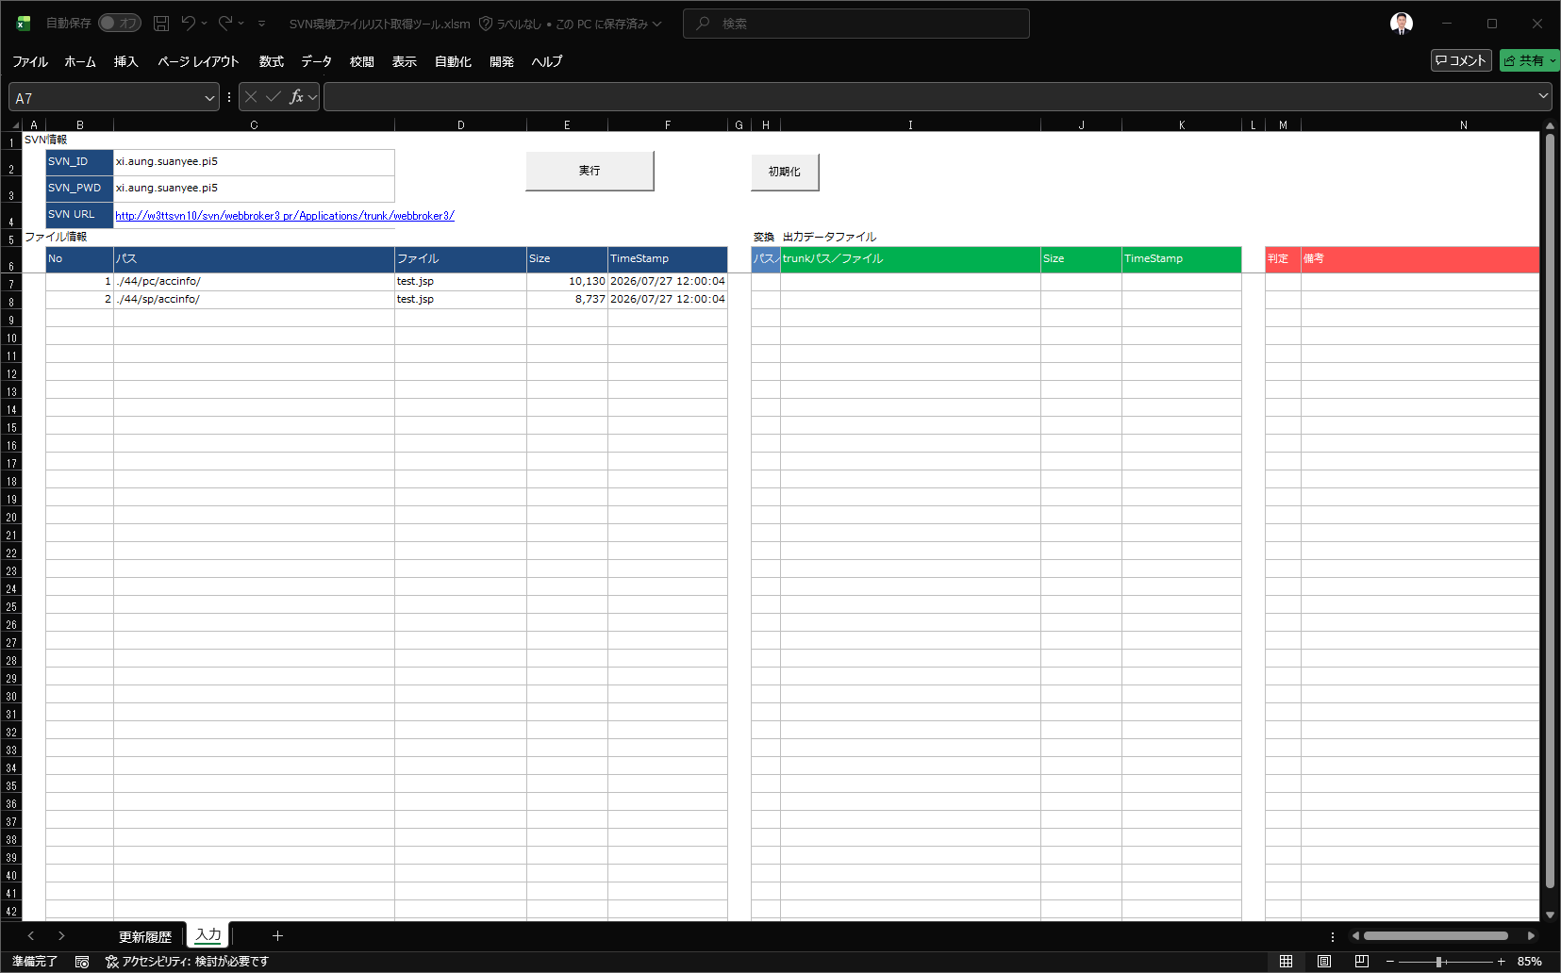

クリック

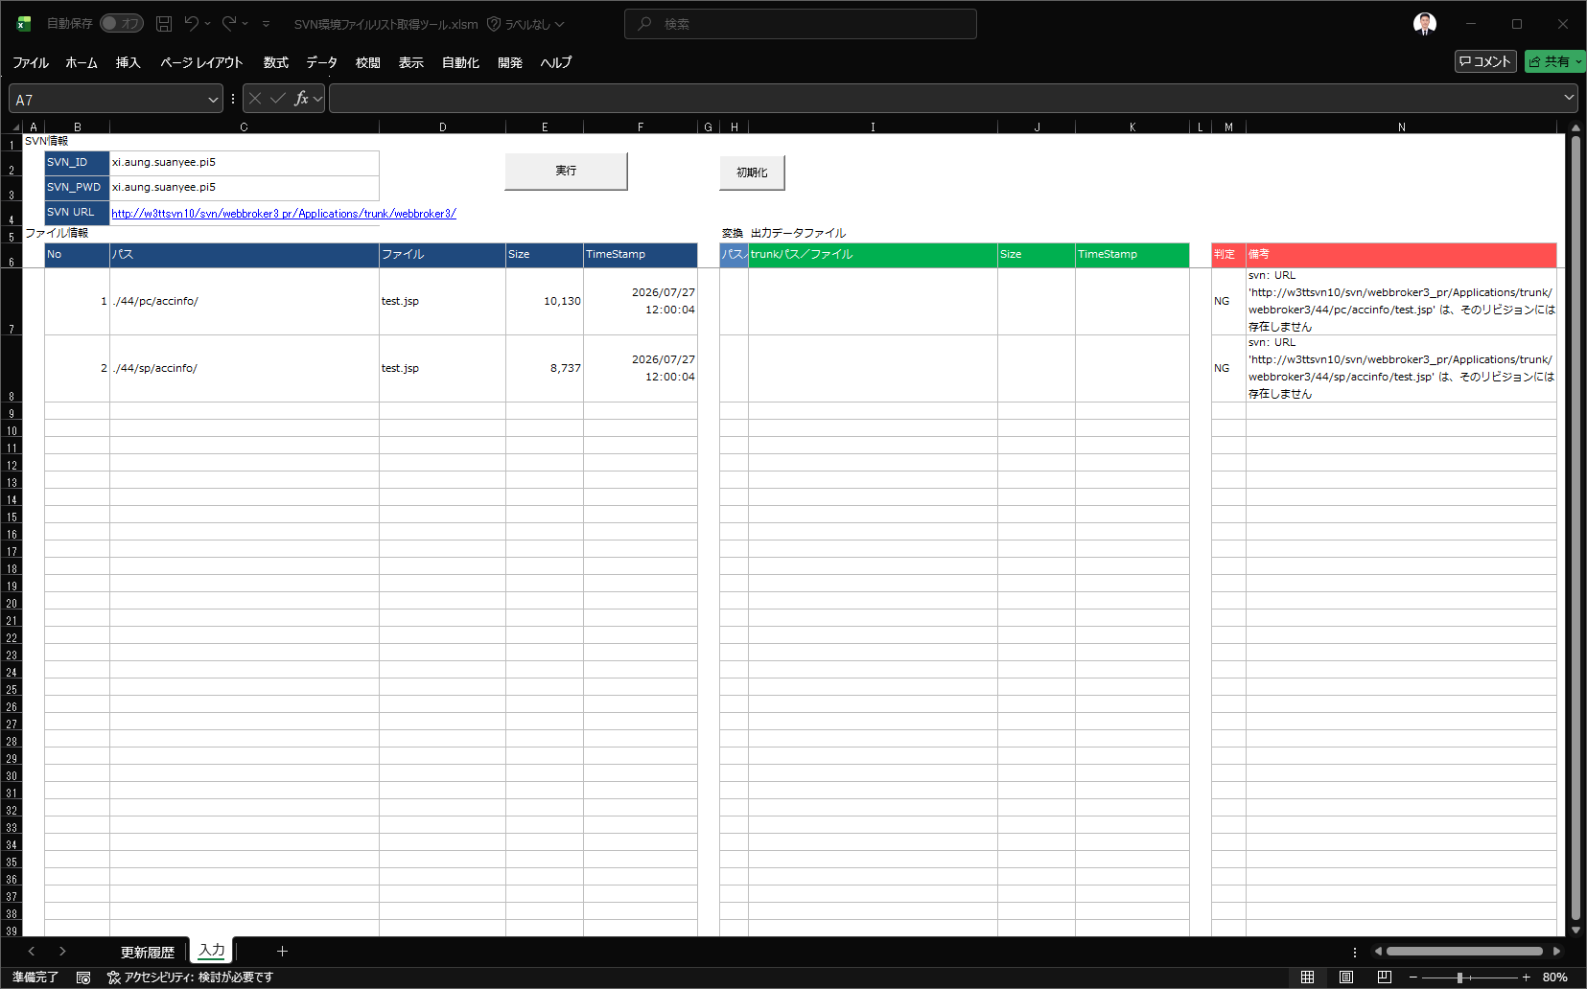

エラーメッセージ表示

【要件2】全体フロー
①SVNログより他社展開対象資源を抽出
★現行手順 |  |  | ★自動化
他社展開リビジョンを確認
他社展開リビジョンを確認

ツール化（既存ツール改修）
TS_SVNログからリスト作成
（既存ツール）
TS_SVNログからリスト作成
（既存ツール）
 |  | 【AP_UPDATEリスト作成】TS_SVNログからリスト作成.xlsm
 |  | 【PR_UPDATEリスト作成】TS_SVNログからリスト作成.xlsm
 |  | シート「入力」

ログリスト
ログリスト
 |  | 【AP_UPDATEリスト作成】TS_SVNログからリスト作成.xlsm
 |  | 【PR_UPDATEリスト作成】TS_SVNログからリスト作成.xlsm
 |  | シート「リスト」

ツールの出力結果より、
他社展開対象資源を抽出
ログリストより、
他社展開対象資源を抽出

UPDATEリスト
UPDATEリスト

 | ※案件担当者が作成したUPDATEリストと比較し、差分がないことを確認

②棚卸結果と他社展開UPDATEリストを比較
★現行手順 |  |  | ★自動化

UPDATEリスト
UPDATEリスト

棚卸結果ファイル
棚卸結果ファイル

 |  | ※別ツールで毎月月初に作成 |  | ※別ツールで毎月月初に作成
ツール化
UPDATEリストと
棚卸結果ファイルを比較
UPDATEリストと
棚卸結果ファイルを比較

比較結果ファイル
比較結果ファイル

【要件2】棚卸結果について
毎月月初にtrunk最新リビジョンと本番資源を比較して、棚卸を行っています
差分概要が「本番ファイルがない」「ファイルが違う」の場合、他社展開が必要です

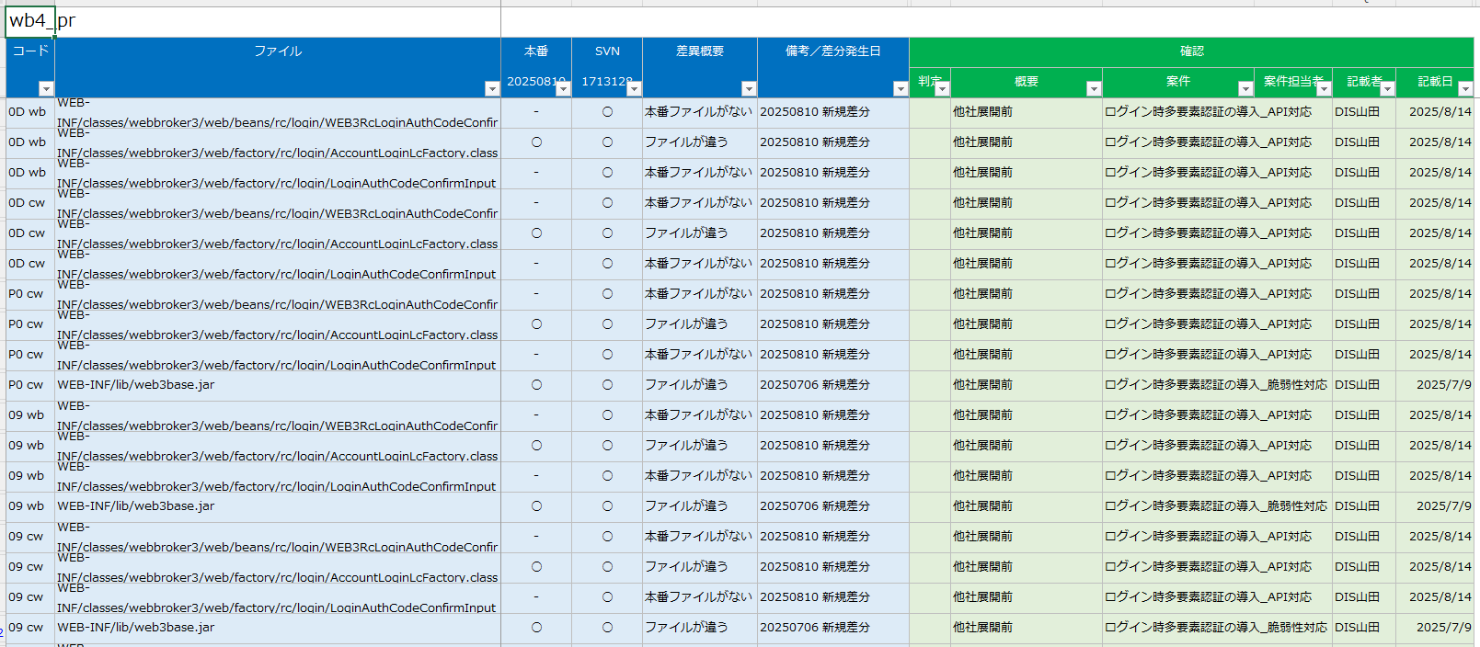

環境コード

別紙No2
要件2について
要件2-1の対象資源抽出について、詳細な「取得したリストより他社展開対象資源を抽出する」をご共有いただけますでしょうか。

AP | ：jar（jar単位で他社展開するため、javaファイルは対象外）
jarファイルはすべて他社展開対象です。
取得したリストよりjavaファイルを除き、jarのみ抽出してください。
/web3-xTrade/WEB-INF/lib/xxx.jar

PR | ：WEB-INF配下（javaファイル、会社コードがファイル名に含まれる資源を除く）
現在はファイル名でフィルターをかけて、対象を抽出しています。

①
②
③
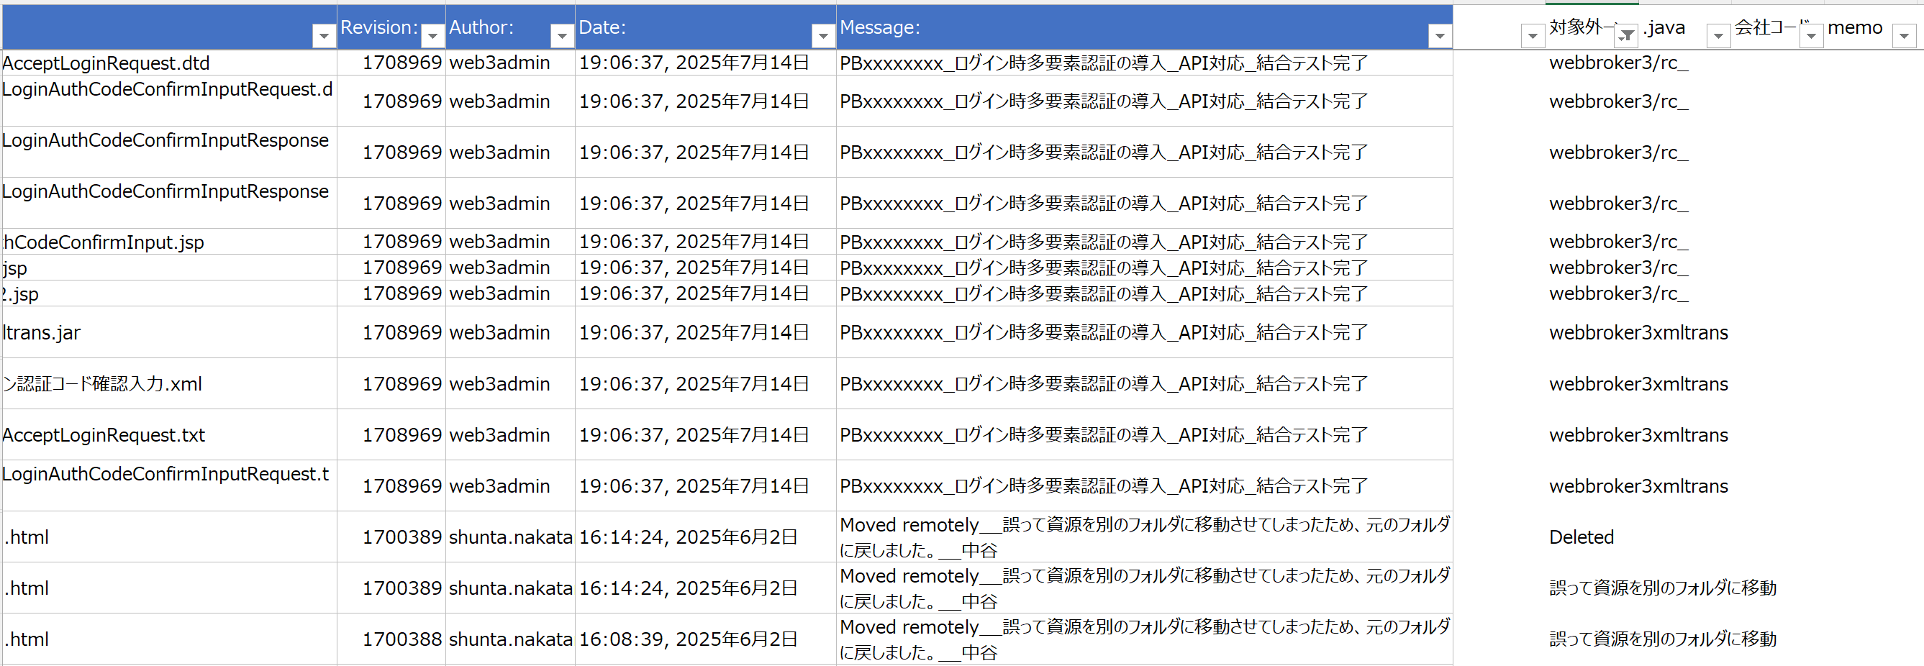
【PR_UPDATEリスト作成】TS_SVNログからリスト作成.xlsm
シート「リストedit」
 |  | ①webbroker3/WEB-INF/以外のディレクトリにコミットしている場合、対象外
 |  | またコミットログが「（案件名）_結合テスト完了」ではない場合、対象外
 |  | ②ファイル名が.javaで終わる場合、対象外
 |  | ③ファイル名に会社名コードが含まれる場合、対象外

 |  | ⇒上記に該当しない場合、他社展開対象と判断

BATCH | ：会社コードがファイル名に含まれない資源（prm、makeファイルを除く）
シート「※参考※batchの他社展開対象」の他社展開対象○の資源かつ、ファイル名に会社コードが含まれない場合
他社展開対象となります。

要件2-2の比較処理について、詳細な比較ルールをご共有いただけますでしょうか。
20250819_WB4_PR_棚卸し.xlsxの中でUPDATEリストと棚卸結果を突き合わせて、比較しています。
（APとBATCHも同じルールで比較しています）
想定外の差分がある場合、理由の出力までツールで行う必要はありません。
棚卸結果
UPDATEリスト（会社名のシートすべて）
シート構成

①の関数はA列の会社コードによって参照するシートを変える
この例の場合、A列が0Dのため内藤証券シートを参照
棚卸結果

①
②
 |  | ①Excel関数でUPDATEリストに記載がある場合1と表示
 |  | ②①が0：UPDATEリストに記載なし、かつ他社展開対象に当てはまらない場合、メモを記載（現在は目視）
 |  | 想定外の差分の場合は理由を調査してメモを記載しているが、ツールとしては対応する必要なし（ツール出力結果をもとに別途調査を行う）

①
②
 |  |  | ①棚卸結果にあわせてパスを変換
 |  |  | ②棚卸結果と照合
 |  |  | prはwb/cwに同一資源を配備する
 |  |  | そのため棚卸結果には同一資源が出力されるため、2件となる（PRの場合②は2と表示されるのが正しい）

別紙No5
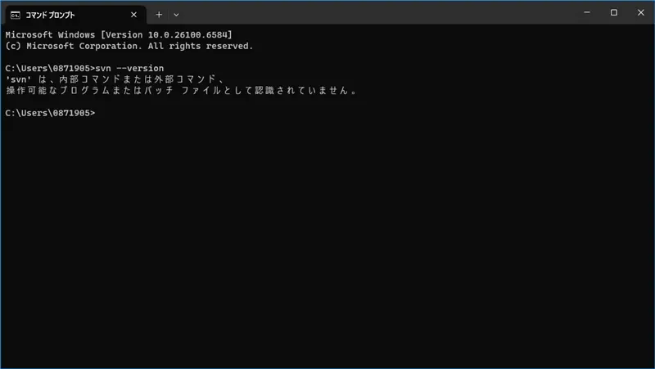
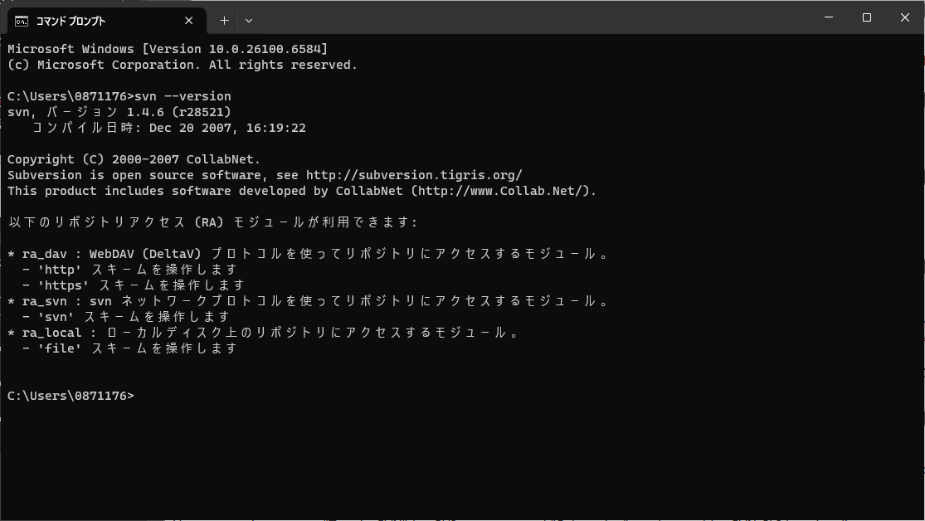
SVN設定エラー

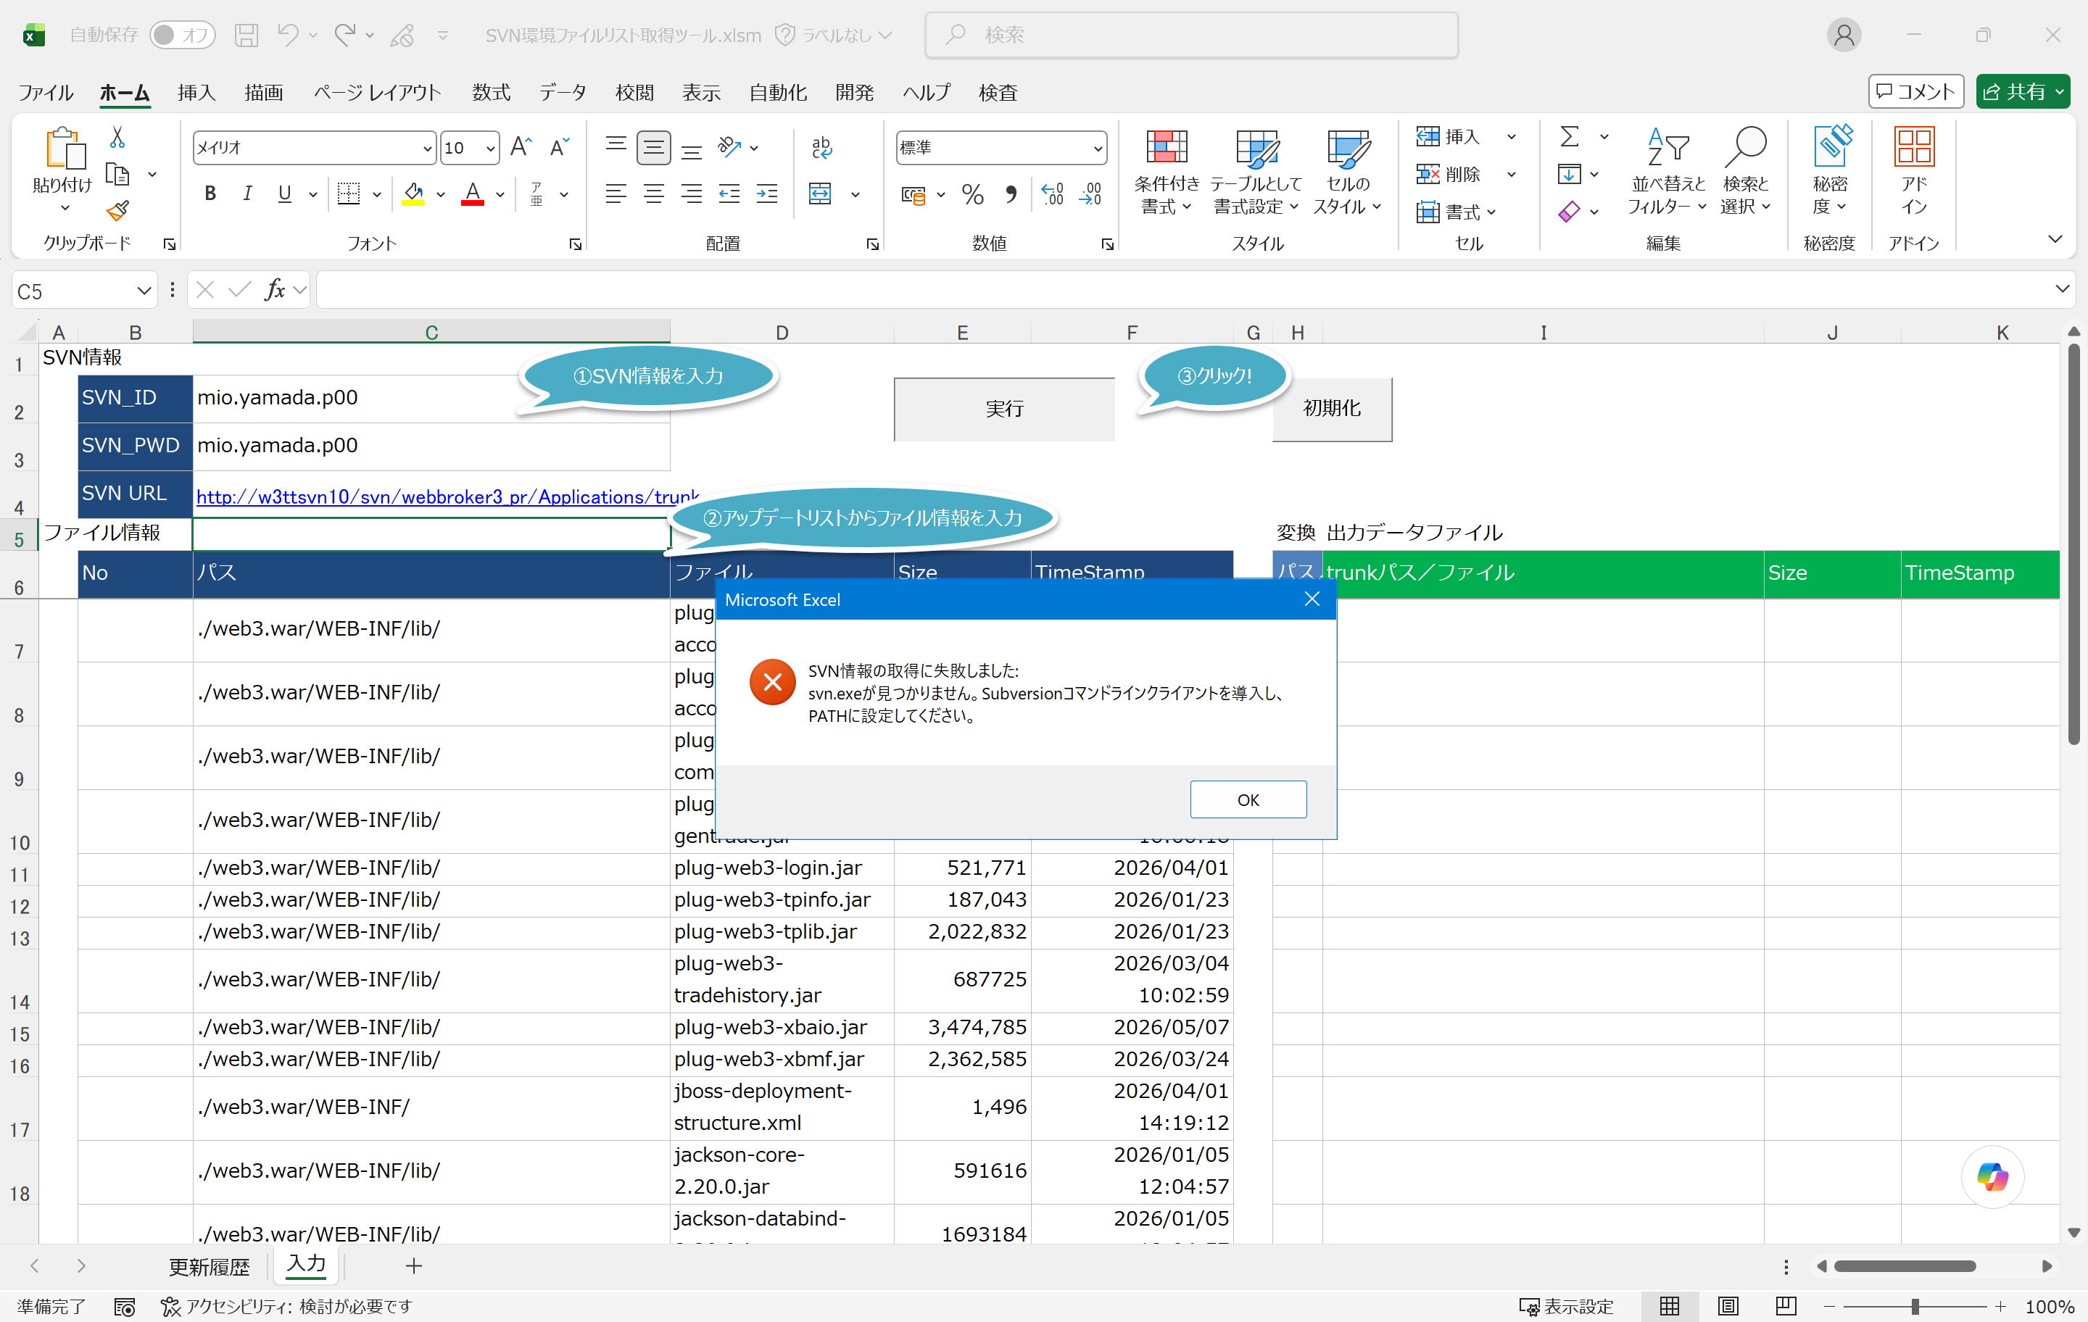

SVN設定エラーの解決方法

「SVN環境ファイルリスト取得ツール」をご利用いただくにあたり、コード実行からSVNに関連するコマンドを実行するためには、SVNコマンドラインツールが必要となります。
しかしながら、弊社にて事前にインストールされておりますTortoiseSVN（バージョン1.4.8）は、CLI機能に対応しておりません。
つきましては、CLI機能を有効にするために、「TortoiseSVN」と併せて「Subversion」をご使用いただく必要がございます。
「TortoiseSVN」は引き続きGUI用としてご利用いただき、「Subversion」はSVNのCLI機能用としてご活用いただけますと幸いです。
なお、「Subversion」のインストーラーは、下記のディレクトリよりご入手いただけます。

■インストーラー格納先
\\sys.dir.co.jp\document\共通エリア\金融システム\WB4\WB3_2\03.ツール\40.TortoiseSVN\【ビルド端末用】コマンドラインのクライアントソフト_ver1.4.6
└ svn-1.4.6-setup.exe

インストール前の確認 | インストール後の確認

別紙No6
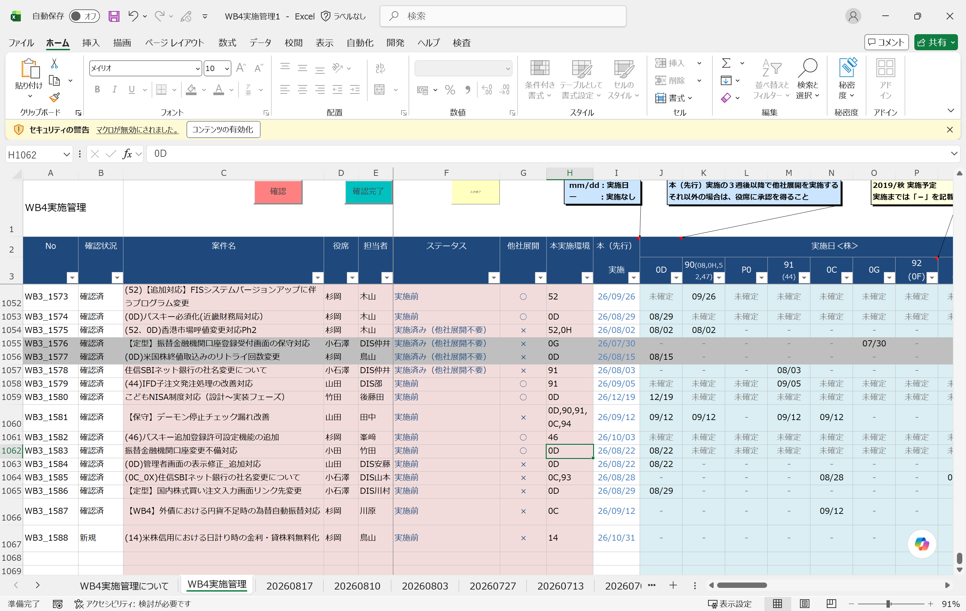
実施環境は、実施管理台帳で管理されています

大和ネクスト銀行でのマイナンバー受入確認義務化に関する追加開発 の場合
本実施環境が46（コネクト）のため、他社展開では46以外の各環境に配信が必要です
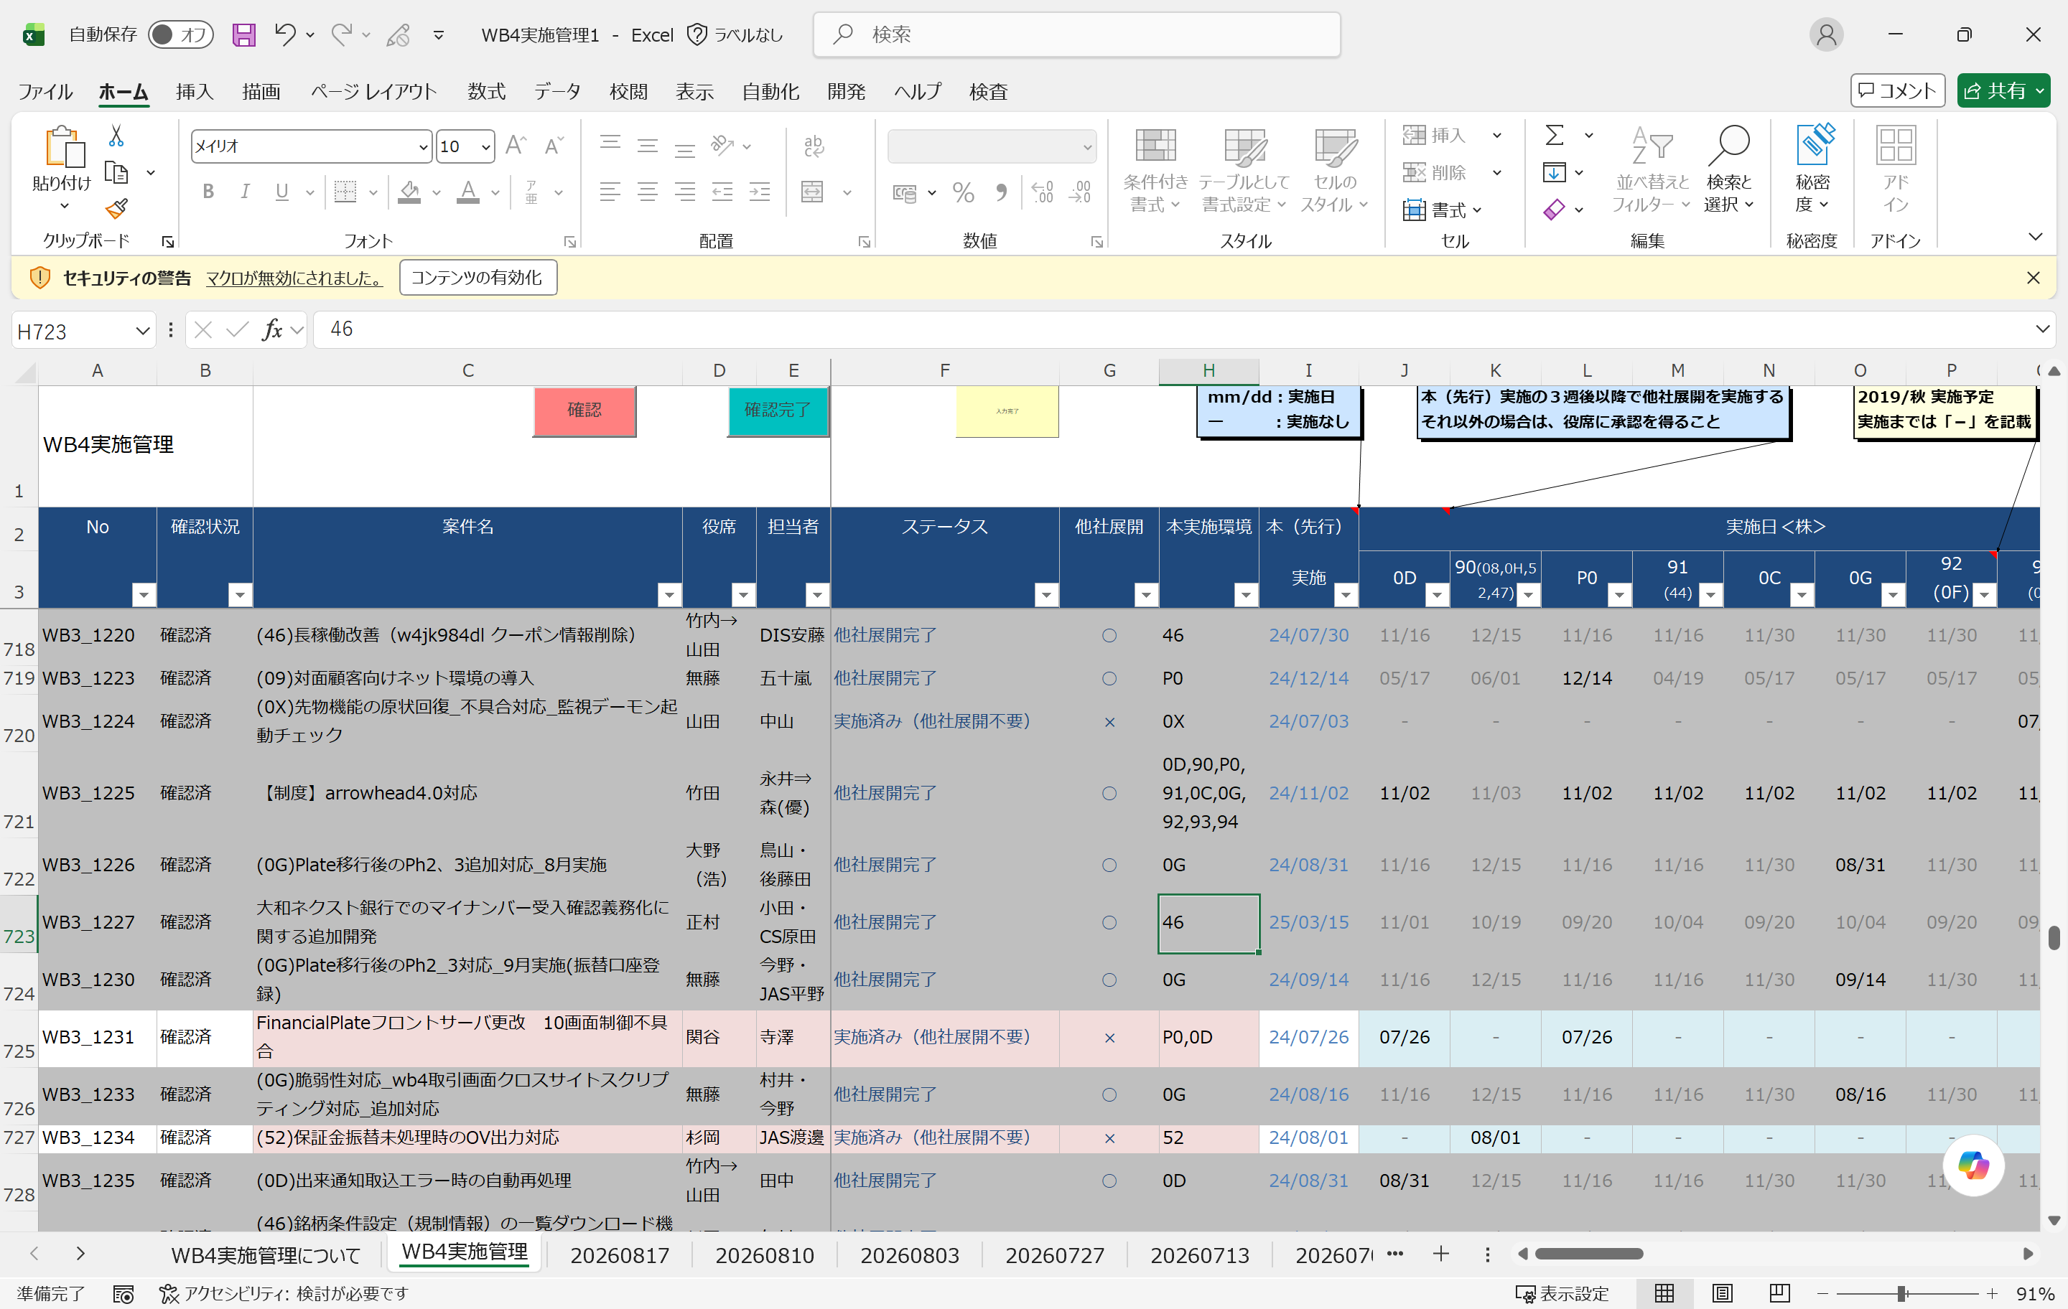

なお、上記案件は他社展開完了しているためグレーアウトされていますが
実施前の案件は以下のように記載されています

別紙No7
「2．UPDATEリスト整合性確認ツール作成 - ① SVNログより他社展開対象資源を抽出し、UPDATEリストに成型する」につきまして、以下のキャプチャを用いて処理フローをご説明させていただき、認識に相違がないかご確認いただければと存じます。
デモンストレーションはPRに基づいており、以下のリビジョン番号を使用して実施いたしました。
┗ 1774913
┗ 1770368
┗ 1782477
┗ 1708969

■ 「入力」 シート

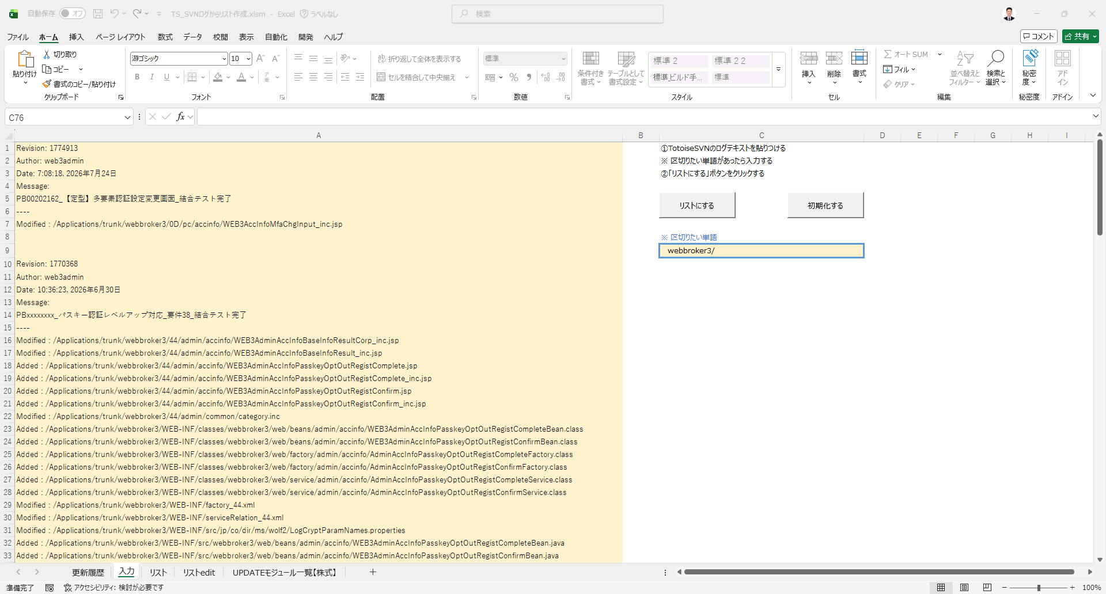

こちらは既存ツールの第一段階であり、リストデータの挿入後に「リストにする」ボタンをクリックいたします。

■ 「リスト」 シート

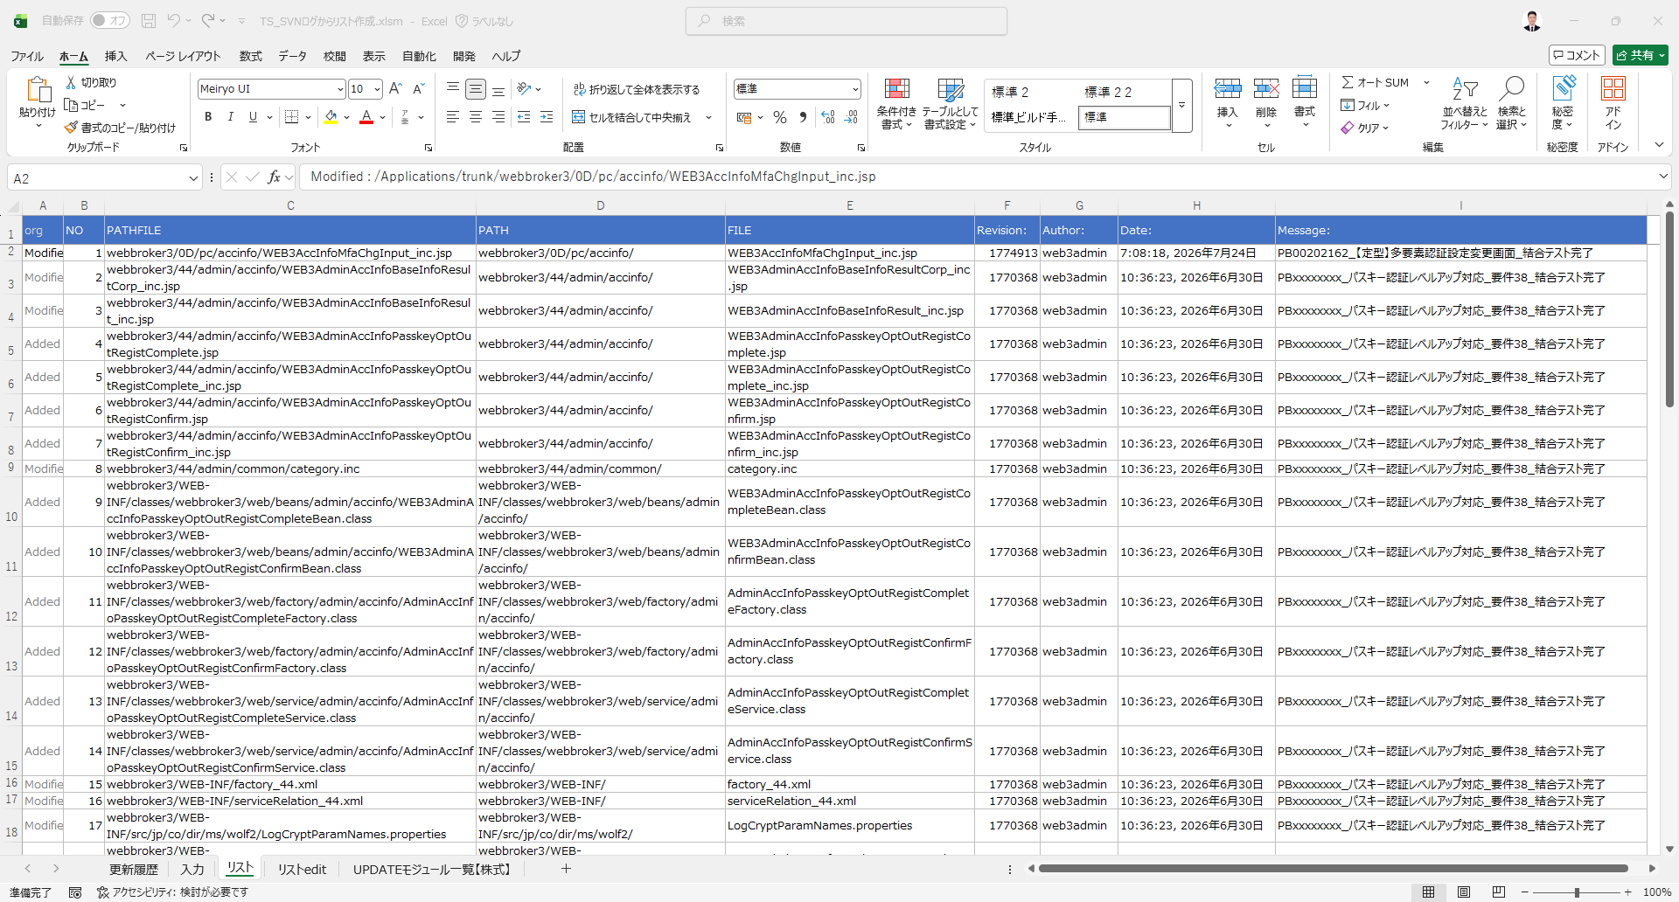

挿入されたリストデータを基に、「リスト」シートが作成されます。

■ 「リストedit」 シート

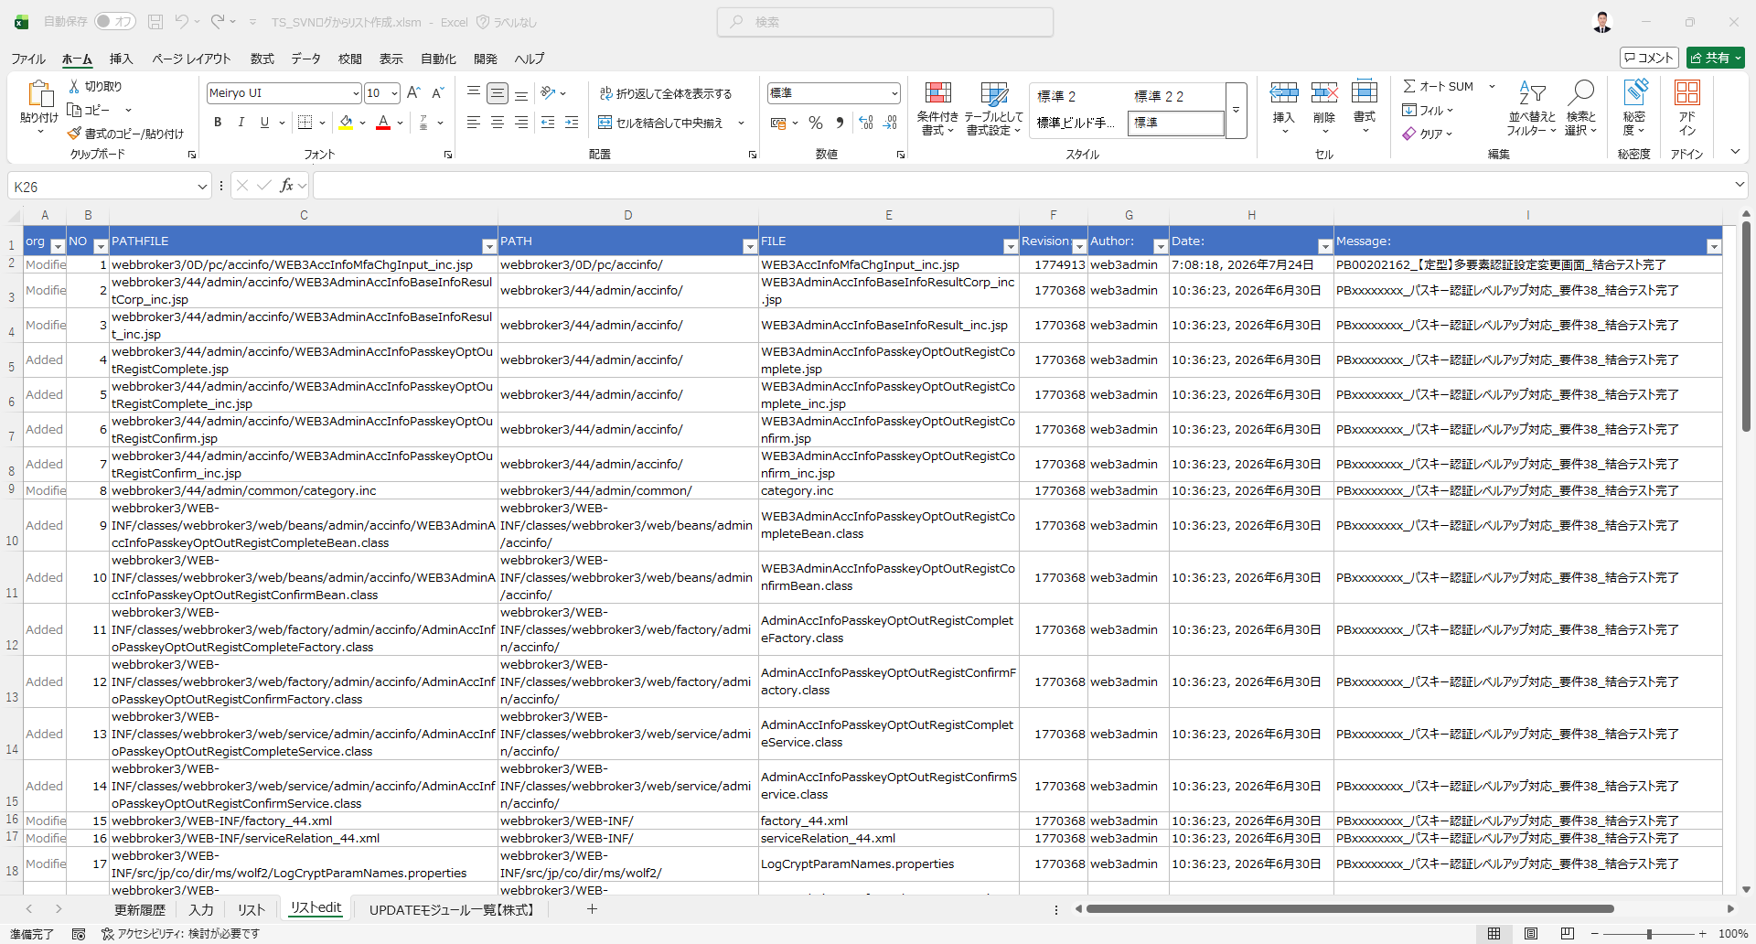

その後、作成されたシート「リスト」に基づくリストデータから、要件詳細で指定された抽出ルールに従って、「リストedit」シートが自動的に作成されます。

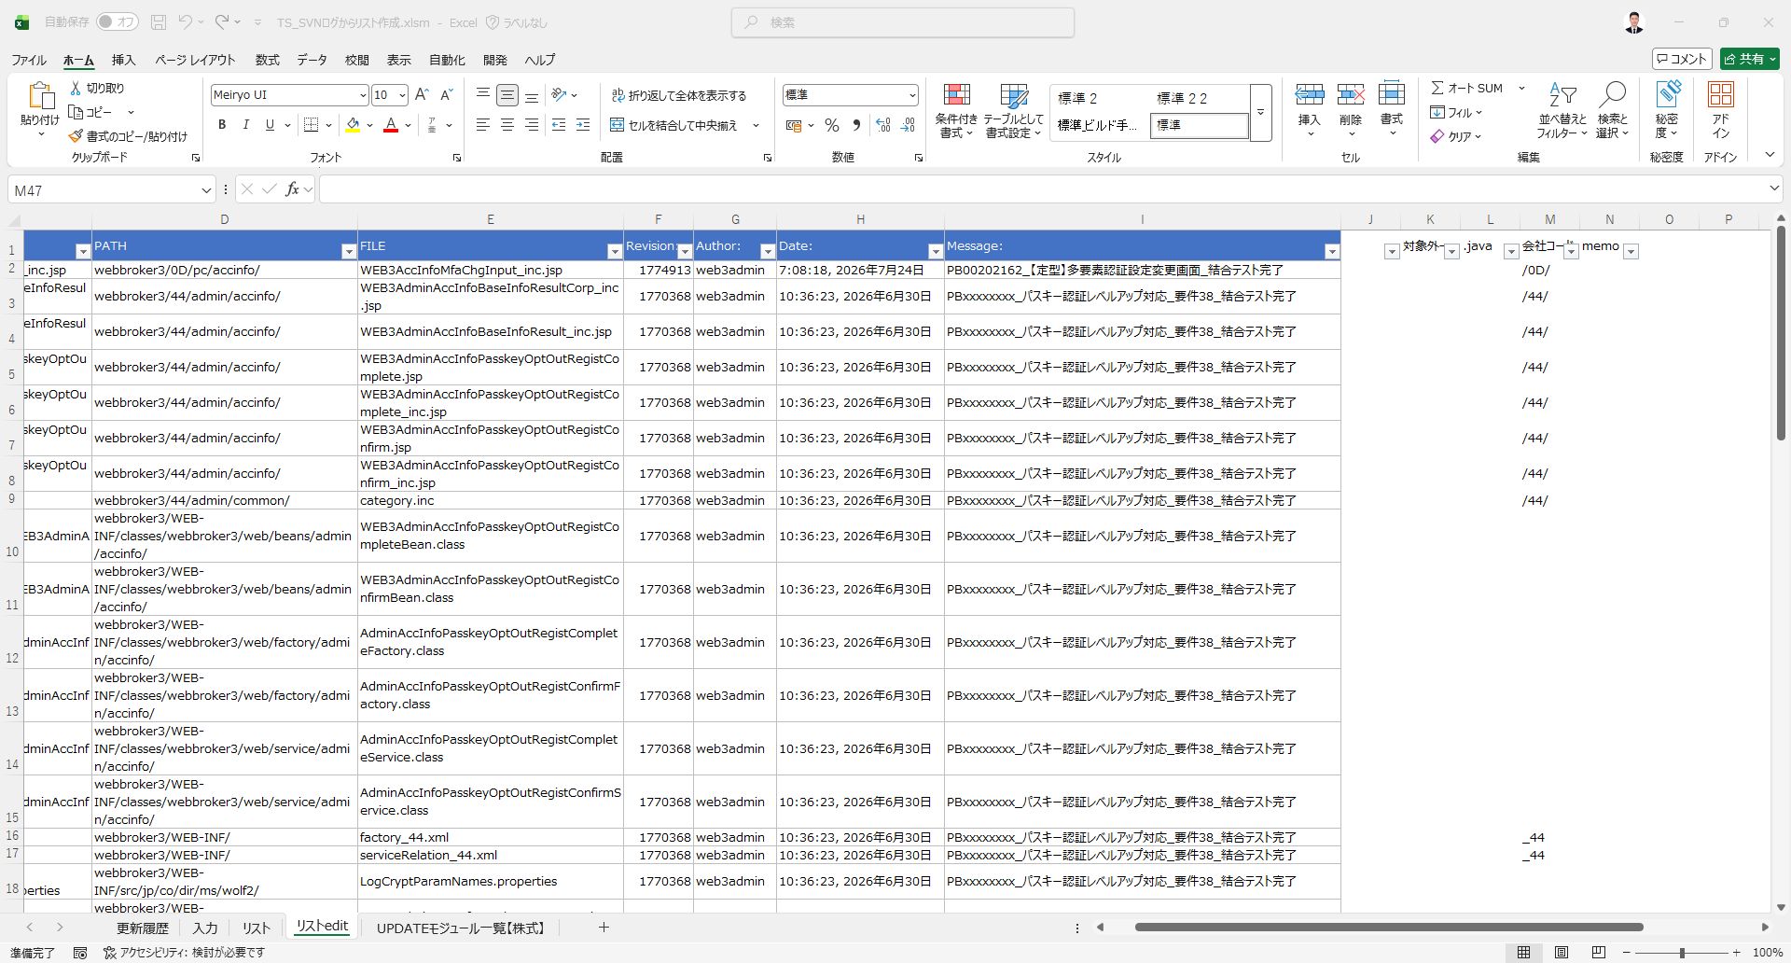

除外が必要なレコードには、備考も自動的に追加されます。

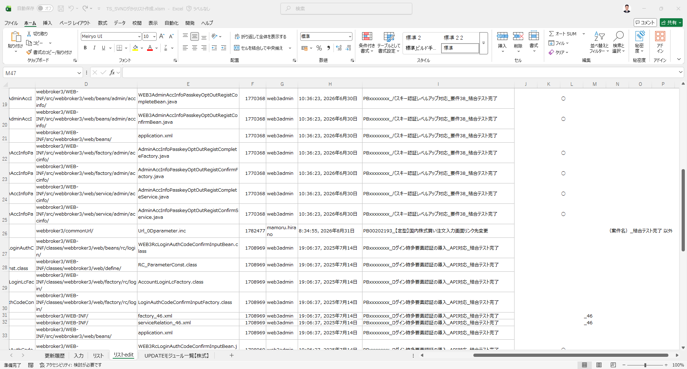

除外が必要なレコードには、備考も自動的に追加されます。

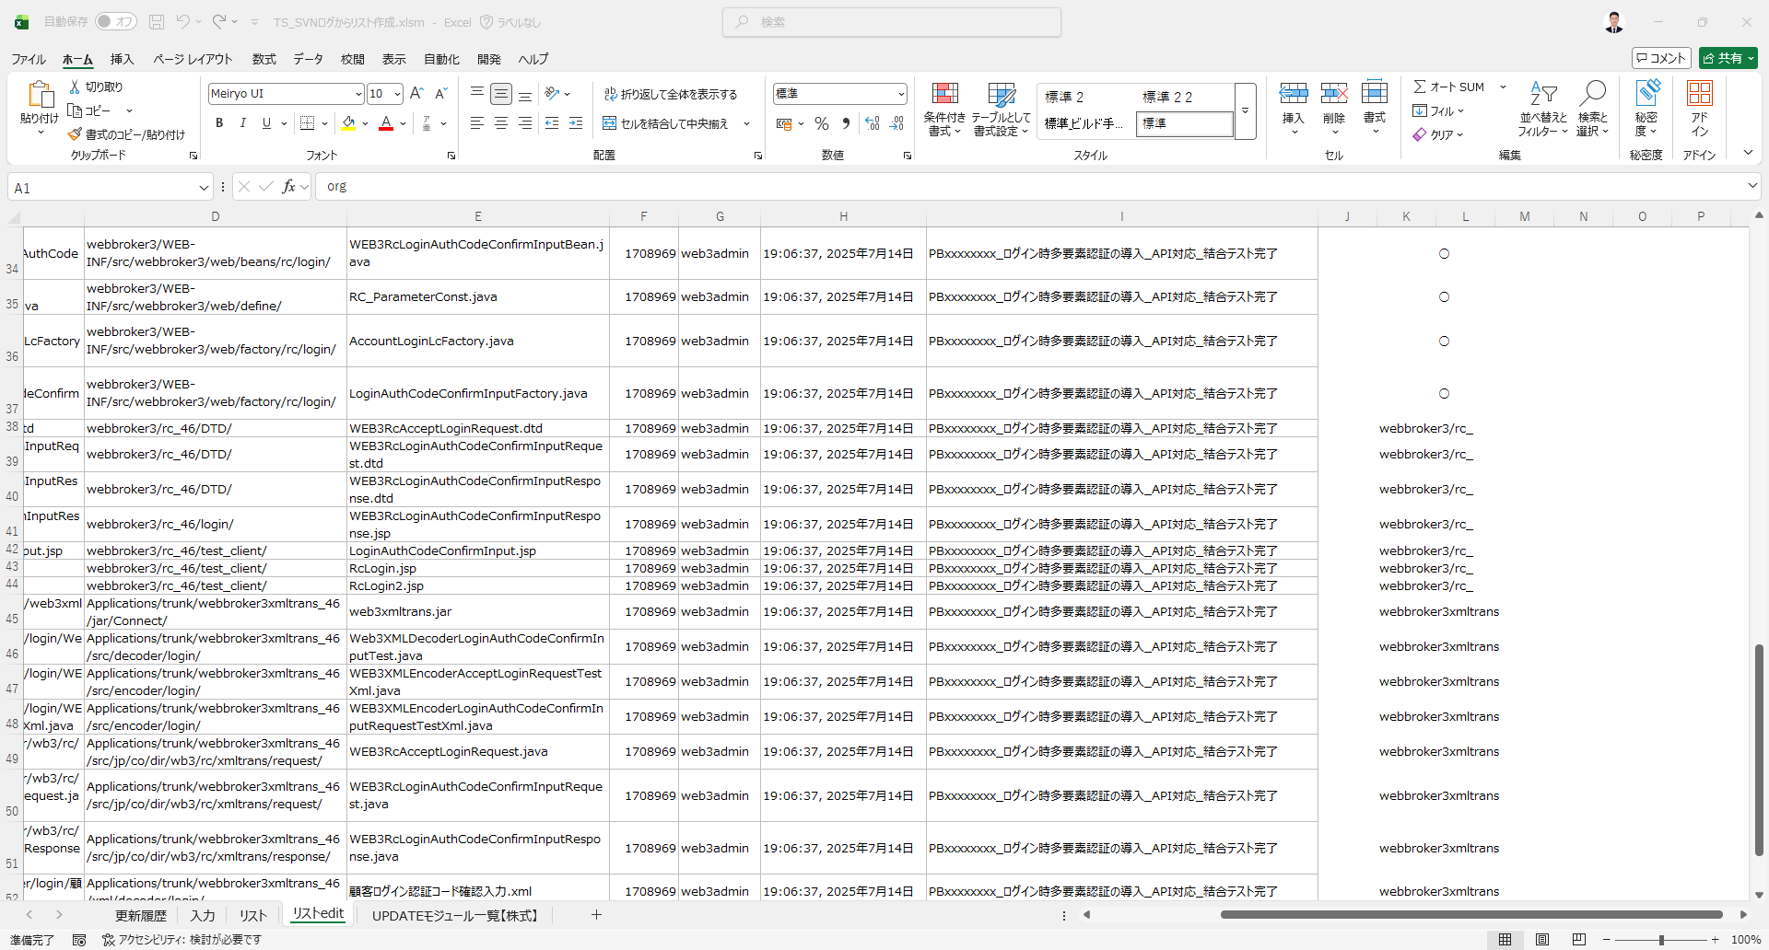

除外が必要なレコードには、備考も自動的に追加されます。

■ UPDATEリストのテンプレートコピー処理

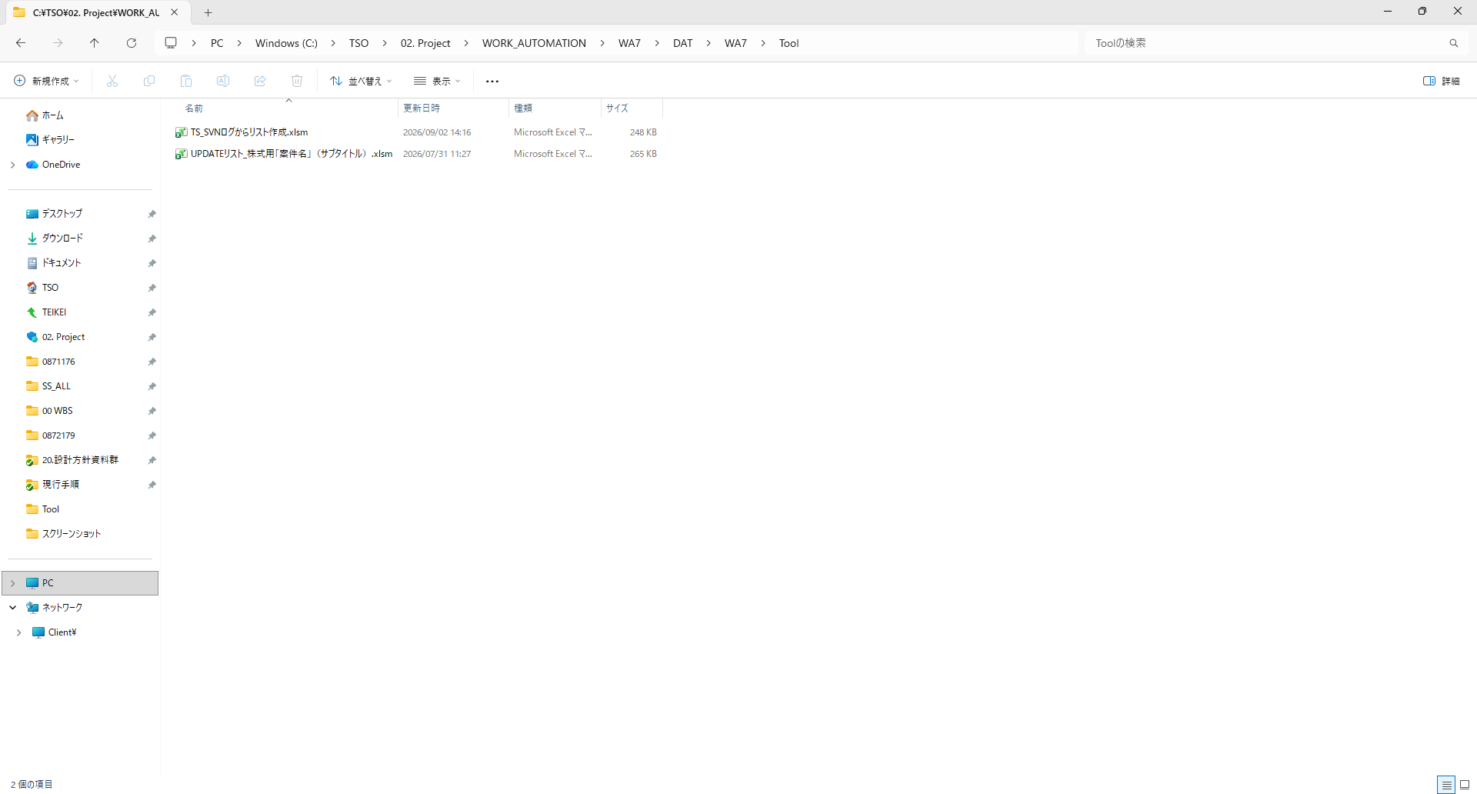
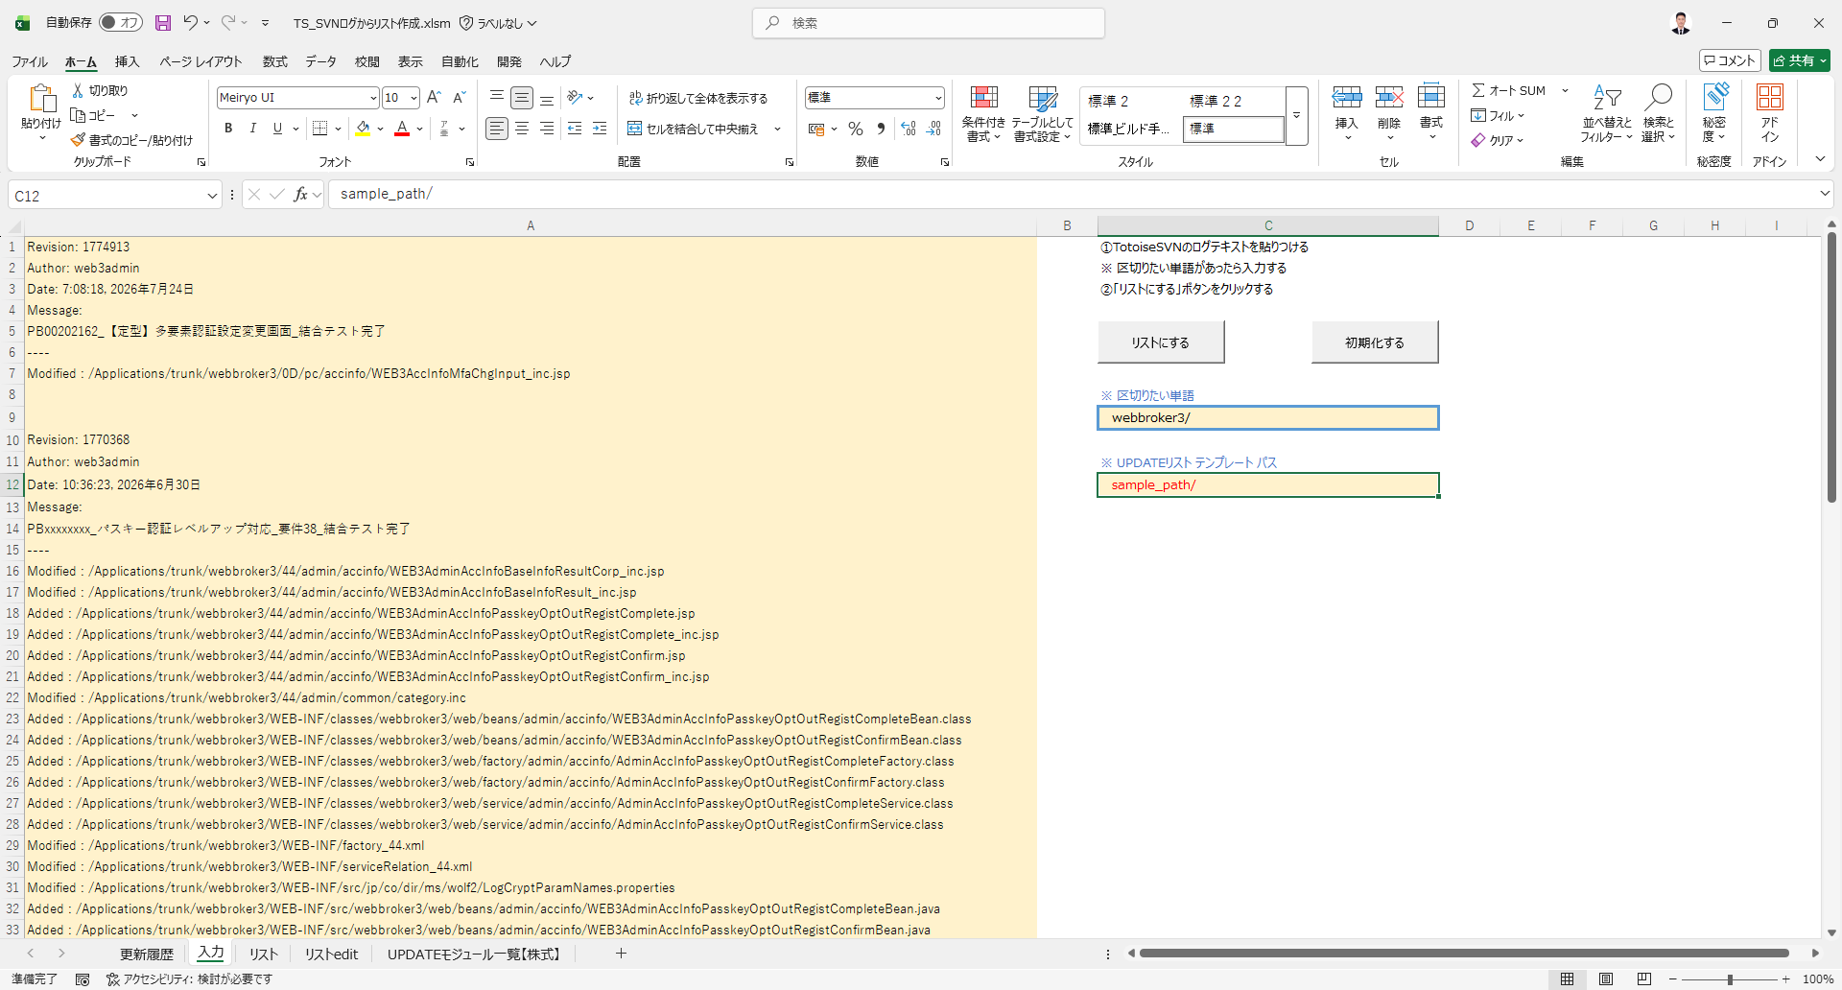

リストデータの抽出後、次の処理として「UPDATEリスト」を作成します。
「UPDATEリスト」を作成する前に、「UPDATEリスト」のテンプレートファイルをローカルプロジェクトフォルダへコピーします。
※ローカルプロジェクトフォルダとは、本ツールを実行しているパスを指します。
ローカルプロジェクトフォルダへのコピー完了後、テンプレート内の「UPDATEモジュール一覧」シートをツールへ取り込みます。
この方式を採用することで、常に最新バージョンの「UPDATEリスト」テンプレートを利用することが可能となります。
一方で、本方式では、最新の「UPDATEリスト」テンプレートが格納されている共有パスを指定する必要があります。
調査の結果、最新の「UPDATEリスト」テンプレートファイルが格納されているSVN上のパスを確認しております。
しかしながら、共有SVNパスを指定する方式よりも、ファイルサーバ上の共有フォルダのパスを指定する方式のほうが適していると考えております。
この方式を採用することで、SVNからのチェックアウト処理に伴う作業負荷を軽減することが可能となります。
また、本方式では、指定したテンプレートの格納先パスを「入力」シートへ設定できるようにする必要があります。
そのため、「入力」シートにテンプレートパスを指定するための入力欄を新たに追加する想定です。
つきましては、上記方式をご承認いただける場合、「UPDATEリスト」テンプレートが格納されている共有ファイルサーバのパスをご教示いただけますと幸いです。

2026/9/7 山田
最新のUPDATEリストは以下に格納されています
"\\sys.dir.co.jp\document\共通エリア\金融システム\WB4\WB3_2\15.アップデートレビュー資料\UPDATE申請関連書類\UPDATEリスト\UPDATEリスト_株式用「案件名」（サブタイトル）.xlsm"

2026/9/15 DATタント 最新のパスをご提供いただき、誠にありがとうございます。
当該パスは、開発およびテストの実施に際して使用いたします。

■ 「UPDATEモジュール一覧【株式】」 シート

その後、「UPDATEリスト」は以下のとおり自動的に作成されます。

「機能名」につきましては、「③コミュニケーションシート」シートのNo.6-1に記載されたガイダンスに従い、「_結合テスト完了」を除去する形式へ加工いたします。

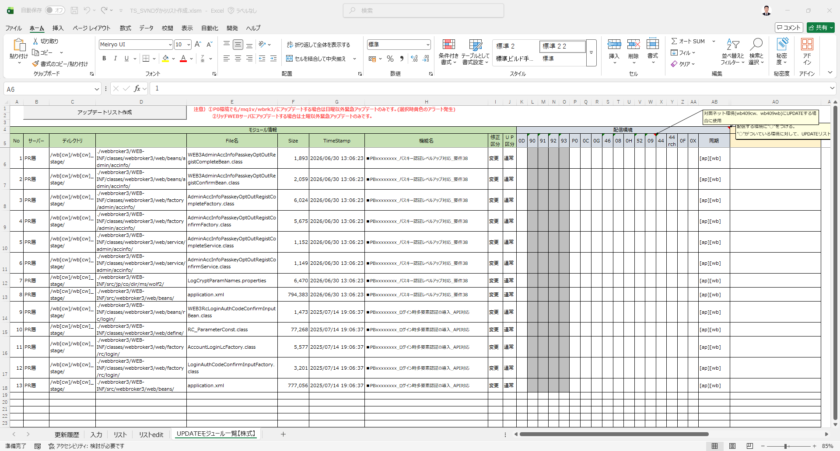

続いて、「WB4実施管理」の情報と照合し、その結果に基づいて各レコードへ「配信環境」を設定します。

■ WB4実施管理ファイルのコピー処理

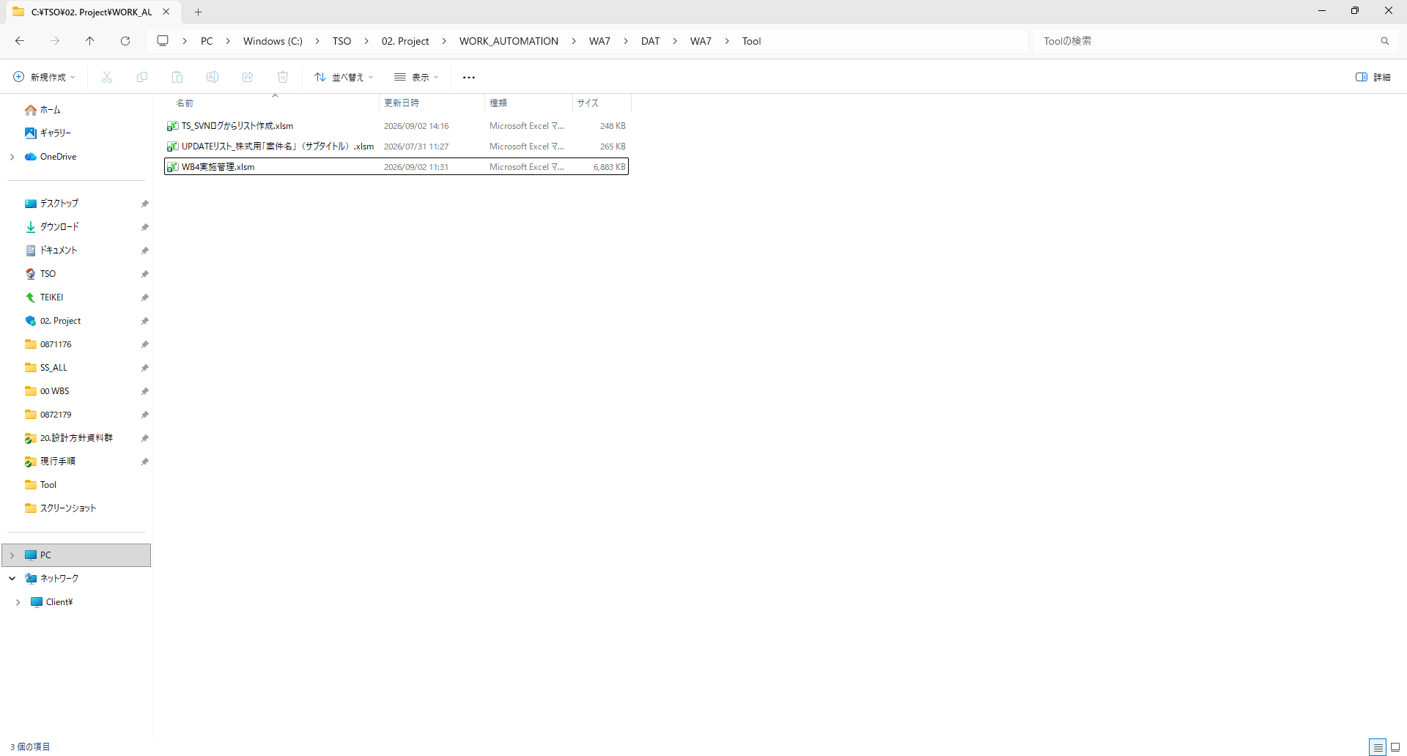
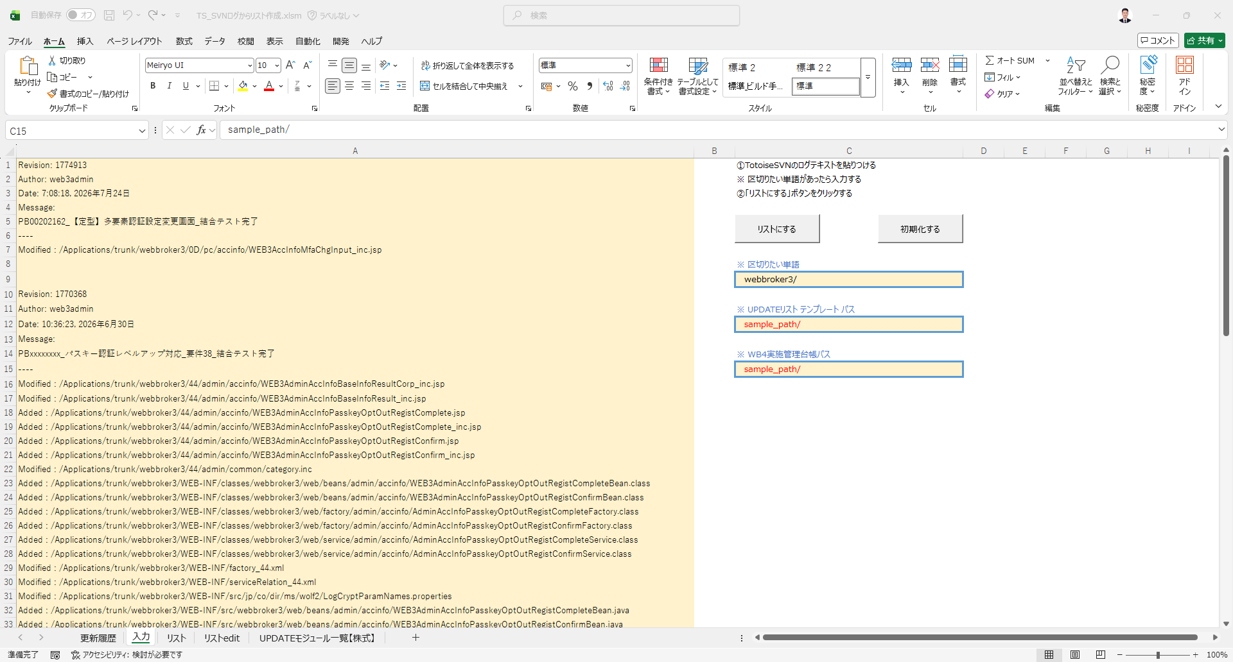

照合処理を実施する前に、最新の「WB4実施管理」ファイルをローカルプロジェクトフォルダへコピーします。
※ローカルプロジェクトフォルダとは、本ツールを実行しているパスを指します。
ローカルプロジェクトフォルダへのコピー完了後、「WB4実施管理」を参照用として開き、照合処理を実施します。
本方式を採用することで、常に最新バージョンの「WB4実施管理」ファイルを利用することが可能となります。
一方で、本方式では、最新の「WB4実施管理」ファイルが格納されている共有パスを指定する必要があります。
また、本方式では、指定したテンプレートの格納先パスを「入力」シートに設定できるようにする必要があります。
そのため、「入力」シートにテンプレートパスを指定するための入力欄を新たに追加する想定です。
つきましては、上記方式をご承認いただける場合、「③コミュニケーションシート」のNo.7-1にてご提供いただいた共有パスを利用するとともに、その共有パスを指定するための入力欄を「入力」シートへ追加する想定です。

■ クロスチェック例 ①

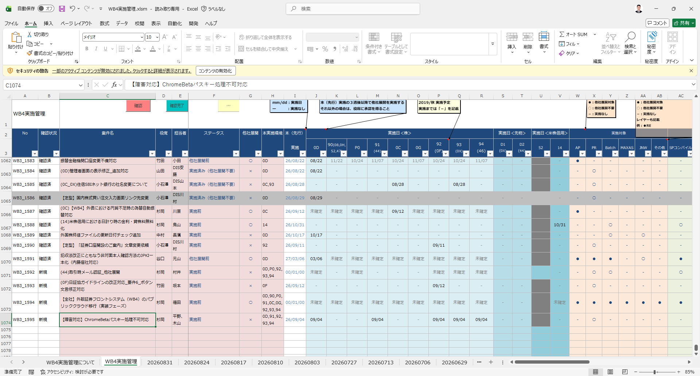
照合処理を実施する際は、「UPDATEリスト」の各レコードに含まれる「機能名」を所定の形式へ加工し、加工後の値を検索キーワードとして使用します。
例① 加工前：PBxxxxxxxx_パスキー認証レベルアップ対応_要件38 加工後：パスキー認証レベルアップ対応_要件38
なお、加工時には、機能名の先頭に付与されている案件管理番号（PBxxxxxxxx_）を除去し、残りの文字列を検索キーワードとして利用します。

2026/9/7 山田
フロー自体は問題ありません。
エラー時の挙動を教えてください。
台帳とコミットログの案件名が異なる場合があります。
また、SVNの仕様により案件名に空白が含まれている場合、「_」に変更される場合があります。
例：台帳の案件名「テスト案件 要件1」
コミットログの案件名「テスト案件_要件1」
上記のような場合はどのような挙動になりますか。
案件名が異なる場合でもエラーストップせずに処理を進められるようにしたいです。
（ツール内で判断できない場合は、従来通り目視で確認する想定）

2026/9/15 DATタント ご確認いただき、誠にありがとうございます。
フロー自体に問題がないこと、承知いたしました。
なお、実施管理台帳との照合処理につきましては、「台帳照合」セクションに照合処理の詳細を追記いたしました。
お手数をおかけいたしますが、ご確認賜りますようお願い申し上げます。
何卒よろしくお願い申し上げます。

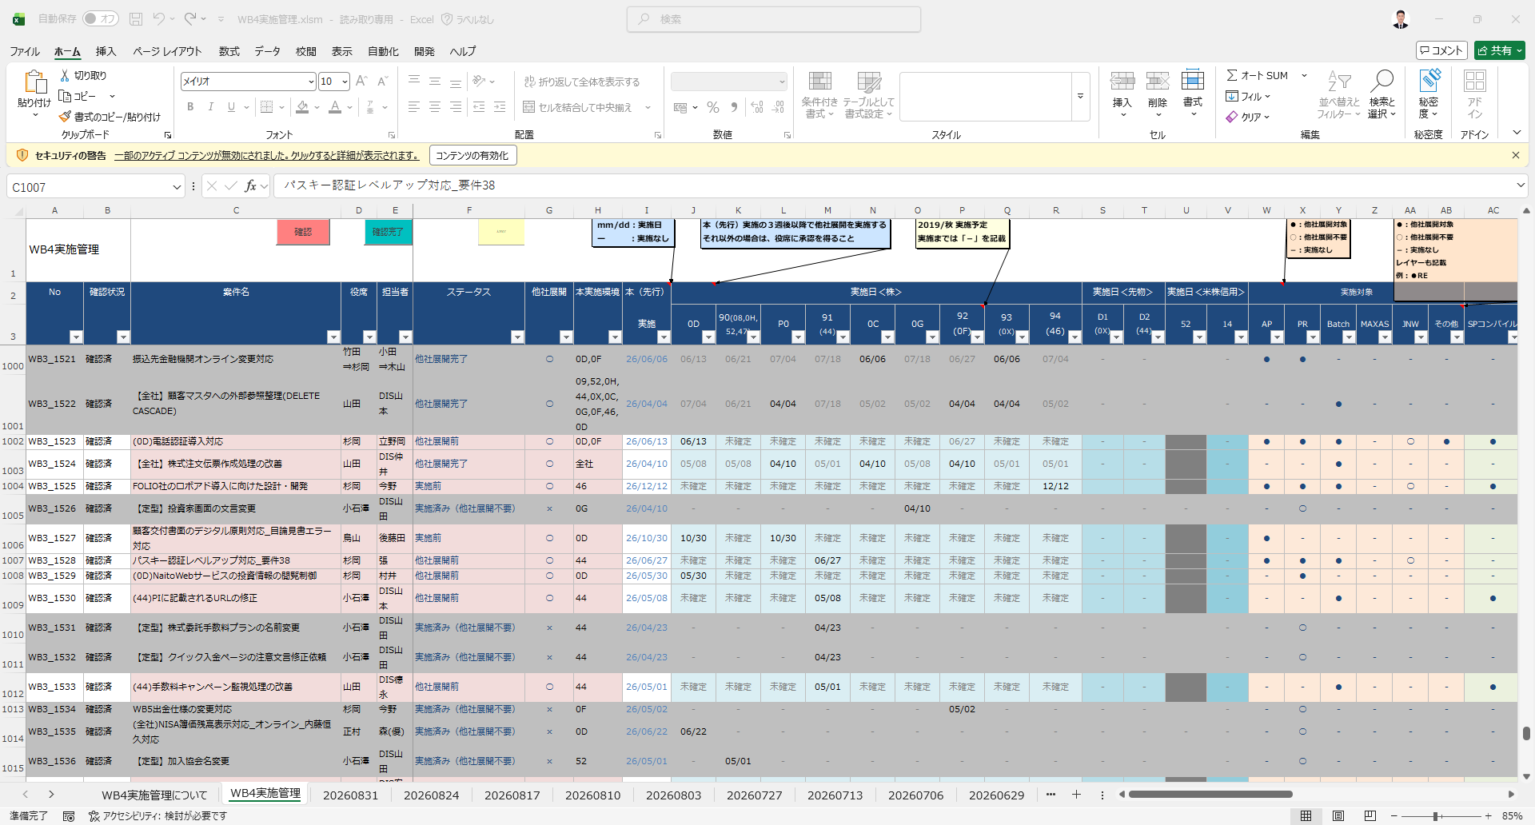

例①の検索キーワードと一致するレコードが検出され、「本実施環境」列に「44」が設定されていることを確認しました。
そのため、「UPDATEリスト」では、「44」以外の各社環境に対して「〇」を設定します。

以下に、例①の検索キーワードを用いて照合を実施した結果を示します。

■ クロスチェック例 ②

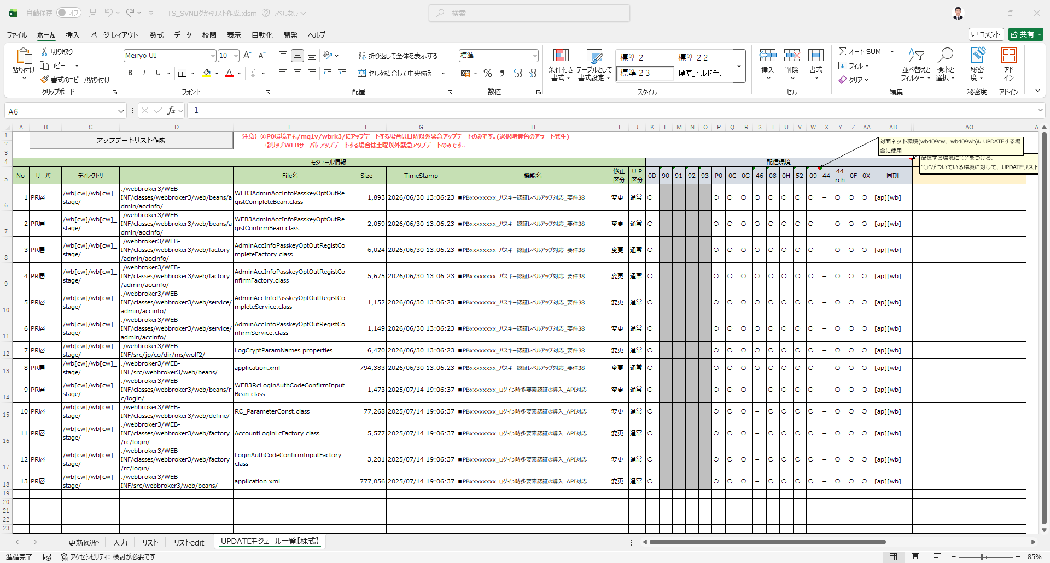

照合処理を実施する際は、「UPDATEリスト」の各レコードに含まれる「機能名」を所定の形式へ加工し、加工後の値を検索キーワードとして使用します。
例② 加工前：PBxxxxxxxx_ログイン時多要素認証の導入_API対応 加工後：ログイン時多要素認証の導入_API対応
なお、加工時には、機能名の先頭に付与されている案件管理番号（PBxxxxxxxx_）を除去し、残りの文字列を検索キーワードとして利用します。

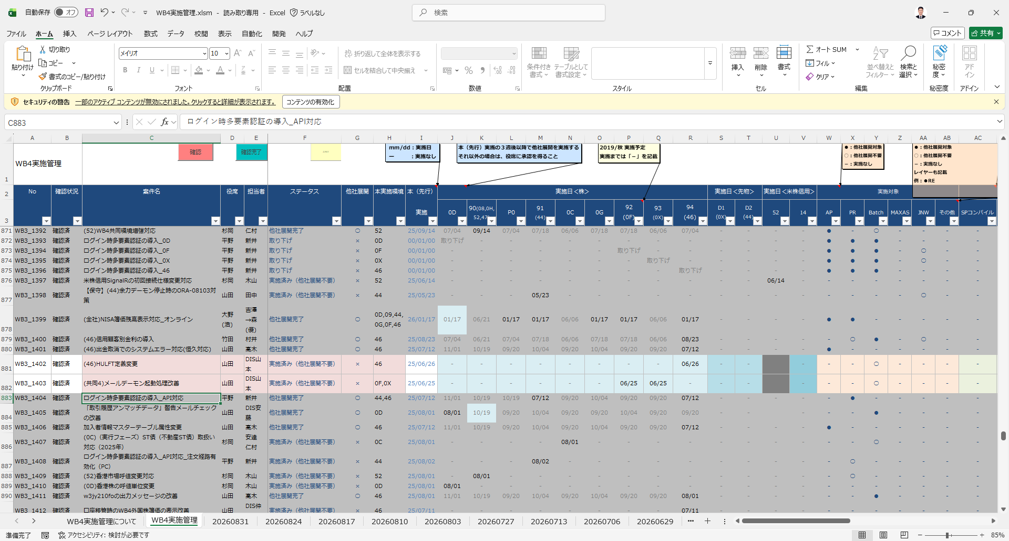

例②の検索キーワードと一致するレコードが検出され、「本実施環境」列に「44, 46」が設定されていることを確認しました。
そのため、「UPDATEリスト」では、「44, 46」以外の各社環境に対して「〇」を設定します。

以下に、例②の検索キーワードを用いて照合を実施した結果を示します。

■ 最終結果ファイル出力

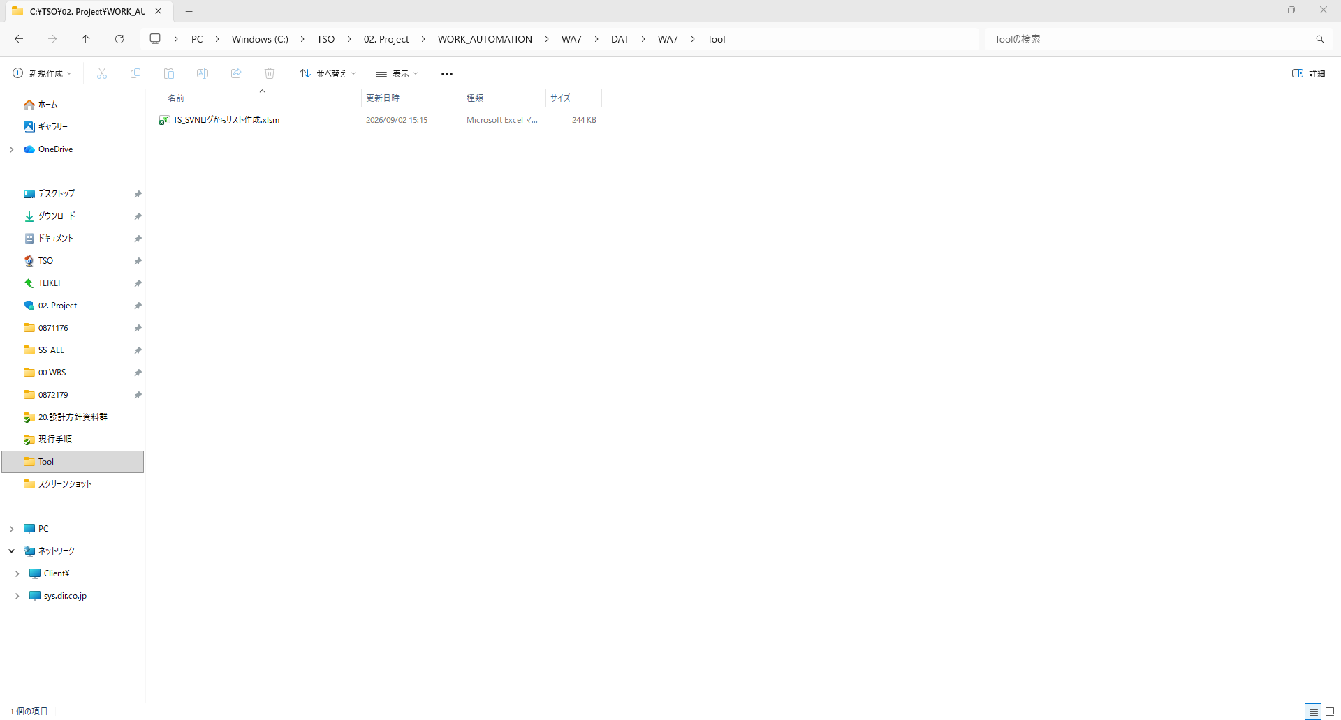

最終的には、前工程でコピーしたテンプレートファイルおよび台帳ファイルを削除し、成果物としてはツールファイルのみを保持します。

■ 結論

以上がご提案させていただく処理フローとなります。
お手数をおかけいたしますが、上記内容をご確認いただき、認識相違や懸念事項等がございましたらご指摘いただけますと幸いです。

また、処理内容に改善点やご要望等がございましたら、併せてご教示いただけますようお願いいたします。

何卒よろしくお願いいたします。

■ 台帳照合

台帳照合では、UPDATEモジュール一覧の各レコードに設定された「機能名」と、実施管理台帳（WB4実施管理.xlsm）に登録された案件情報を比較する。
本処理では、以下を判定する。
・機能名に対応する台帳記録の有無
・企業固有の展開状況を入力可能であること
・機能名セルが通常表示、黄色で強調表示、または赤色で表示されていること
・該当候補を備考欄に追加する必要があること

照合結果は、以下の3段階に分類する。

区分 | 内容 |  |  | 処理
通常 | 信頼性の高い単一の台帳レコードを特定済み |  |  | 各社判定欄を設定
黄色 | 関連する台帳レコードまたは候補を検出したが、確認が必要 |  |  | 備考欄に台帳候補を出力
赤字 | 適切な台帳レコードを特定不能 |  |  | 各社判定欄を空欄とする

▪ 入出力情報

▪ 入力情報
取得元 |  | 項目 | 内容
UPDATEモジュール一覧 |  | H列：機能名 | SVNコミットメッセージから生成した機能名
WB4実施管理.xlsm |  | WB4実施管理シート | 照合対象となる実施管理台帳
実施管理台帳 |  | 案件名 | 台帳に登録された案件名称
実施管理台帳 |  | 本実施環境 | 当該案件を適用済みの会社環境

▪ 出力情報
取得元 |  | 項目 | 内容
UPDATEモジュール一覧 |  | H列 | 照合結果に応じた表示
UPDATEモジュール一覧 |  | K列 ～ AA列 | 各社の展開要否判定
UPDATEモジュール一覧 |  | AO列 | 既存備考および台帳候補情報

▪ 照合前処理

機能名と台帳案件名を比較する前に、双方を共通の照合形式へ変換する。

▪ 案件名の正規化
SVN側の機能名および台帳側の案件名に対して、以下の正規化処理を実施する。
1. 先頭の「■」等の記号を除去する。
2. 「PBxxxxxxxx_」等の案件番号を除去する。
3. 案件名を囲む括弧を除去する。
4. 空白、中黒およびハイフンをアンダースコアへ統一する。
5. 連続するアンダースコアならびに先頭および末尾のアンダースコアを除去する。
6. 英字を大文字へ統一する。

正規化例
項目 | 値
正規化前 | ■PBxxxxxxxx_パスキー認証レベルアップ対応_出金API対応
正規化後 | パスキー認証レベルアップ対応_出金API対応

※ 正規化後の値を、以降の照合処理における「案件名キー」とする。

▪ 案件名の正規化
案件名の先頭に会社固有の識別子が含まれる場合、当該識別子を抽出し、対応する内部会社コードへ変換する。

抽出対象となる形式例を以下に示す。
・会社コードを括弧で囲む形式：(44)
・会社区分を括弧で囲む形式：【共同1】
・会社名を先頭に付与する形式：内藤証券_
・会社コードを直接付与する形式：0D_

会社識別子の変換例を以下に示す。

識別子表記 |  | 内部会社コード
内藤､ 内藤証券 |  | 0D
共同1 |  | 90
共同2 |  | 91
共同3､ 共同3地銀 |  | 92
共同4 |  | 93
対面共同 |  | P0
スマートプラス |  | 0C
第一生命保険 |  | 0G
大和コネクト、大和コネクト証券 |  | 46

会社識別子の抽出後、案件名キーから当該識別子を除去する。
抽出した会社識別子と案件名キーの組み合わせを案件の識別情報として扱う。このため、案件名キーが同一であっても、会社識別子が異なる場合は別案件として扱う。

▪ 台帳照合順序

台帳レコードは、以下の優先順位で照合する。

1. 同一会社識別子による完全一致
2. 共通案件または会社識別子なしの完全一致
3. 派生案件一致
4. Fuzzy一致
5. 1文字差による近似一致

各照合段階では、対象となる誤一致防止判定を適用する。

第1段階：同一会社識別子による完全一致

会社識別子および案件名キーが、UPDATEモジュール一覧と実施管理台帳の双方で完全に一致するレコードを検索する。

例
取得元 |  | 会社識別子 | 案件名キー
UPDATEモジュール一覧 |  | 44 | パスキー認証レベルアップ対応_要件38
実施管理台帳 |  | 44 | パスキー認証レベルアップ対応_要件38

該当する台帳レコードの件数に基づき、以下のとおり分類する。

・該当レコードが1件：完全一致・単一
・同一の案件識別情報を持つレコードが複数件：完全一致・複数

完全一致・単一の場合は通常処理を実施する。完全一致・複数の場合は対象レコードを一意に特定できないため、確認対象として扱う。

第2段階：共通案件または会社識別子なしの完全一致

同一会社識別子による完全一致を特定できない場合、会社識別子の競合がない共通案件を対象として、案件名キーが完全に一致する台帳レコードを検索する。

例
取得元 |  | 案件名
UPDATEモジュール一覧 |  | 全社NISA簿価残高表示対応
実施管理台帳 |  | 全社NISA簿価残高表示対応

照合結果は、以下のとおり分類する。

・一致する案件識別情報が1件：完全一致・単一
・一致する案件識別情報が複数件：完全一致・複数

完全一致・単一の場合は各社判定欄を通常設定する。完全一致・複数の場合は機能名セルを黄色で表示し、各社判定欄は設定しない。

第3段階：派生案件一致

完全一致するレコードが存在しない場合、同一の案件系列に属する台帳案件を検索する。

以下の条件を満たす台帳レコードを派生案件候補として扱う。

・UPDATE側の案件名キーが台帳案件名の先頭部分と一致する。
・台帳案件名の追加部分がアンダースコア境界から開始する。
・対象候補が誤一致防止判定を通過する。

派生案件の関係は、以下の形式で表す。

QUERY と QUERY_suffix を同一案件系列として判定

▪ 処理手順
1. SVN側の機能名を正規化し、会社識別子を抽出して検索キーを生成する。
2. 台帳案件名が「検索キー＋アンダースコア」で開始するレコードを検索する。
3. SVN側に会社識別子が存在する場合、同一会社識別子を持つ派生案件を優先して検索する。
4. 同一会社識別子の候補が存在しない場合、共通案件または会社識別子なしの派生案件を検索する。
5. 各候補に対して番号競合ガードおよびStem Guardを適用する。
6. ガード判定を通過した候補件数を集計する。
7. 候補件数に基づき、照合結果を決定する。

判定結果は以下のとおりとする。

・候補が1件：派生案件一致・単一
・候補が2件以上：派生案件一致・複数
・候補が0件：Fuzzy一致判定へ移行

派生案件候補が複数件存在する場合、そのレコードに対するFuzzy一致判定は実施しない。これにより、複数の関連案件のうち、類似度スコアが最も高い1件が恣意的に採用されることを防止する。

例 「単一」
取得元 |  | 案件名
UPDATEモジュール一覧 |  | パスキー認証レベルアップ対応
実施管理台帳 |  | パスキー認証レベルアップ対応_要件38

例 「複数」
取得元 |  | 案件名
UPDATEモジュール一覧 |  | パスキー認証レベルアップ対応
実施管理台帳 |  | パスキー認証レベルアップ対応_要件38
 |  | パスキー認証レベルアップ対応_要件40

判定例
例 | SVN側案件名キー |  | 会社識別子 |  | 派生案件候補 |  |  | ガード判定 |  | 結果
UF-1 | パスキー認証レベルアップ対応 |  | 44 |  | (44)パスキー認証レベルアップ対応_要件38 |  |  | 通過 |  | 派生案件一致・単一
UF-2 | パスキー認証レベルアップ対応 |  | 44 |  | _要件38および_要件40 |  |  | 2件とも通過 |  | 派生案件一致・複数
UF-3 | パスキー認証レベルアップ対応_要件38 |  | 44 |  | (44)パスキー認証レベルアップ対応_要件39 |  |  | 番号競合により除外 |  | 派生案件不一致
UF-4 | パスキー認証レベルアップ対応 |  | 0D |  | (44)パスキー認証レベルアップ対応_要件38 |  |  | 会社識別子相違により除外 |  | 派生案件不一致

派生案件一致・単一の場合は、機能名セルを黄色で表示し、AO列へ一致した台帳案件名を出力する。また、特定した台帳レコードに基づき、各社判定欄を設定する。
派生案件一致・複数の場合は、機能名セルを黄色で表示し、AO列へすべての候補案件名を出力する。各社判定欄は設定しない。

第4段階：Fuzzy一致

完全一致および派生案件一致を特定できない場合、文字列類似度によるFuzzy一致判定を実施する。
一致可否はDice係数を基準として判定する。Levenshtein類似度は候補順位および同順位候補の評価を補助する目的で使用する。

以下の条件を両方満たす場合のみ、Fuzzy一致として採用する。

・最高Dice係数が 0.85以上
・最高スコアと次点スコアとの差が 0.05以上

▪ 処理手順
1. 会社識別子の範囲条件を満たす案件識別情報から候補群を生成する。
2. 番号競合ガードに該当する候補を除外する。
3. 一般名誤一致防止に該当する候補を除外する。
4. 残存候補のアンダースコアおよびピリオドを除去し、簡易照合キーを生成する。
5. 2文字単位の文字集合を用いてDice係数を算出する。
6. 補助的な順位判定情報としてLevenshtein類似度を算出する。
7. Dice係数を優先して候補を並べ替える。
8. Dice係数が同一または近似する場合に限り、Levenshtein類似度を順位判定の補助として使用する。
9. 最高Dice係数および次点のDice係数を取得する。
10. 類似度基準およびスコア差の条件を両方満たす場合のみ、一致と判定する。

Levenshtein類似度が高い場合でも、Dice係数が0.85未満、またはスコア差が0.05未満の場合は一致として採用しない。Fuzzy一致が成立しない場合は、1文字差による近似一致判定へ移行する。

例 |  | SVN側案件名キー |  | 台帳候補A |  | Dice係数A | 台帳候補B |  | Dice係数B | スコア差 | Levenshtein類似度による補足 | 最終判定
FZ-1（採用） |  | NISA簿価残高表示対応_オンライン |  | NISA簿価残高表示対応_オンライン |  | 1 | NISA簿価残高表示対応_画面開放 |  | 0.78 | 0.22 | 同順位候補が存在しないため、補助判定は不要 | Fuzzy一致として採用
FZ-2（スコア差不足） |  | NISA簿価残高表示対応_画面開放 |  | NISA簿価残高表示対応_オンライン |  | 0.846 | NISA簿価残高表示対応_別画面開放 |  | 0.815 | 0.031 | 候補AのLevenshtein類似度が候補Bを上回る場合でも、スコア差の条件を満たさないため不採用 | 不採用
FZ-3（類似度基準未満） |  | 出金対応 |  | 出金対応A |  | 0.57 | 出金管理対応 |  | 0.44 | 0.13 | 候補AのLevenshtein類似度が高い場合でも、Dice係数が0.85未満であるため不採用 | 第5段階へ移行
FZ-4（番号競合ガードによる除外） |  | 決済改善_要件38 |  | 決済改善_要件39 |  | 0.95 | 決済改善_要件38_追加 |  | 0.89 | 0.06 | 「要件39」を含む候補Aは、順位付け前に番号競合ガードにより除外 | 有効な候補のみを比較

Fuzzy一致が成立した場合は、信頼性のある一致として扱う。機能名セルは通常表示とし、特定した台帳レコードに基づいて各社判定欄を設定する。

第5段階：1文字差による近似一致

Fuzzy一致の判定条件を満たさない場合、最終判定として1文字差による近似一致を確認する。

簡易正規化後の案件名に対して、以下のいずれかに該当する候補を検索する。

・1文字の追加
・1文字の削除
・1文字の置換

本判定においても、会社識別子の制限および誤一致防止判定を適用する。

例
取得元 |  | 案件名
UPDATEモジュール一覧 |  | 出金対応
実施管理台帳 |  | 出金対応A

短い案件名では類似度の基準を満たさない場合があるが、1文字差判定により近似候補として検出する。
本結果は信頼性の高い一致として扱わず、手動確認を必要とする近似一致として扱う。機能名セルを黄色で表示し、AO列に候補情報を出力する。各社判定欄は設定しない。

▪ 誤一致防止判定

番号競合ガード

UPDATE側と台帳側の案件名に含まれる要件番号、フェーズ番号またはPH番号が異なる場合、当該候補を一致案件として採用しない。

確認対象となるラベルは以下のとおり。

・要件
・フェーズ
・PH

例
要件38対要件39 -> 衝突 -> 同一とは認められない。

番号以外の文字列が同一であっても、識別番号が異なる場合は別案件として扱う。番号競合ガードは、1文字差による近似一致判定より優先する。

一般名誤一致防止

台帳側の案件名が短く一般的な名称であり、UPDATE側のより具体的な案件名の先頭部分とのみ一致する場合、当該台帳レコードを一致候補から除外する。

例
取得元 |  | 案件名
UPDATEモジュール一覧 |  | パスキー認証レベルアップ対応_必須化対応
実施管理台帳 |  | パスキー認証レベルアップ対応

上記の場合、台帳側の案件名はUPDATE側の案件名の先頭部分と一致するが、UPDATE側には案件を特定するための追加情報が含まれている。このため、両者を同一案件として扱わず、台帳側の一般的な案件名を一致候補から除外する。

本判定により、一般的な台帳案件が、より具体的なUPDATE側案件に誤って採用されることを防止する。

会社識別子ガード

会社識別子を使用する照合では、抽出した会社識別子に基づいて候補範囲を制限する。

案件名キーが同一または類似している場合でも、異なる会社識別子を持つ台帳案件は一致候補として採用しない。

▪ 誤一致防止判定

ケース | 照合結果 |  |  |  | 機能名の表示 | AO列の備考 |  |  | K列からAA列
1 | 第1段階または第2段階で完全一致し、台帳レコードが1件 |  |  |  | 通常表示 | 必須追記なし |  |  | 通常設定
2 | 第1段階または第2段階で完全一致し、台帳レコードが複数件 |  |  |  | 黄色表示 | 一致する台帳案件名を追記 |  |  | 設定しない
3 | 第3段階で派生案件が1件 |  |  |  | 黄色表示 | 一致した台帳案件名を追記 |  |  | 通常設定
4 | 第3段階で派生案件が複数件 |  |  |  | 黄色表示 | すべての候補案件名を追記 |  |  | 設定しない
5 | 第4段階のFuzzy一致が成立 |  |  |  | 通常表示 | 必須追記なし |  |  | 通常設定
6 | 1文字差の近似候補を検出 |  |  |  | 黄色表示 | 台帳候補案件名を追記 |  |  | 設定しない
7 | 適切な一致候補を特定不能 |  |  |  | 機能名を赤字表示 | 候補情報が存在する場合は追記可能 |  |  | 設定しない

確認を必要とするレコードは、機能名セルを黄色で表示する。最終的に適切な一致候補を特定できないレコードは、機能名を赤字で表示する。

▪ 処理フロー

機能名取得
↓
案件名正規化
↓
会社識別子抽出
↓
第1段階：同一会社識別子による完全一致
↓ 不一致
第2段階：共通案件または会社識別子なしの完全一致
↓ 不一致
第3段階：派生案件一致
├─ 候補1件
│ └─ 黄色表示、備考追記、各社判定欄を設定
│
├─ 候補複数
│ └─ 黄色表示、備考追記、各社判定欄を空欄化
│ Fuzzy一致判定へ移行しない
│
└─ 候補なし
↓
第4段階：Fuzzy一致
├─ Dice係数0.85以上、かつスコア差0.05以上
│ └─ 通常表示、各社判定欄を設定
│
└─ 不成立
↓
第5段階：1文字差による近似一致
├─ 候補あり
│ └─ 黄色表示、備考追記、各社判定欄を空欄化
│
└─ 候補なし
└─ 機能名を赤字表示、各社判定欄を空欄化

②全体フロー
【凡例】

PR
DB
AP
BATCH
FILE
説明
NEW
UPDATE

 | PR | AP | DB | BATCH | その他
UPDATE

UPDATE
UPDATE
配当金・分配金
（dividend）

PR
AP

JOB：w3jw103ed.csh：ETLデータ連携_insert
画面の表示項目を追加
UPDATE
STARⅣ
wja250BF1056.dat：配当金年間集計データ（当年）
wja270BF1056.dat：配当金明細データ（当年）

UPDATE
配当金・分配金
（f_dividend）
ETL BATCH処理
etlh31201ed_sp～04ed_sp：配当金・分配金明細移行処理
上場株式配当等控除額、内税、および受取金額を設定
UPDATE

ETL BATCH処理
etlh31303ed_sp：配当金・分配金(損益通算)移行処理
上場株式配当等控除額、内税、および受取金額を明細データから集計
UPDATE

UPDATE
ETL BATCH処理
etlwja270ed_sp：配当金明細データ一次取込処理
etlwja250ed_sp：配当金損益通算データ一次取込処理
配当金明細データ（当年）（wja270）

UPDATE

変更なし
変更なし
配当金年間集計データ（当年）（wja250）

⑤保守引継ぎチェックリスト
保守引継ぎチェックリスト
 | 当該リストは、設計方針書作成時点で考慮すべき「保守引継ぎを観点としたチェック項目」となる。業務観点は含めない。
 | 設計方針書の作成者は、当該リストを使用してチェック項目を考慮し設計方針書を作成する。（設計方針書の雛形に、当該リストをシート追加する。）
 | 部内設計レビューにて、保守チーム役席が「（１）現時点で考慮した記載になっているか、（２）今後考慮するように記載されているか」を保守引継ぎを見越して確認する。
チェック観点
①保守引継ぎ後の不具合の顕在化の防止 ③人手によるデータメンテナンスの防止
②データ量増加に伴う性能劣化の防止 ④障害対応の負荷低減
 | No. | カテゴリ | 観点 | チェック項目 | 回答日付 | 回答者 | 回答欄（チェック項目に対する検討結果を記載する）
 | 1 | バッチ処理の設計 | ② | 件数増加に伴って処理が長くなるものがあるか。それらに対して、しかるべきキャパシティプランが立てられているか。※CPU容量、メモリ容量、回線容量、DISK容量など
 | 2 | バッチ処理の設計 | ② | バッチ処理全体の終了時刻について考慮しているか。（データが増えた場合を想定して検討しているか）
 | 3 | バッチ処理の設計 | ② | 連休などの特殊日は考慮されているか。（動作だけでなくデータ量等も含めシミュレーションする。）
 | 4 | バッチ処理の設計 | ① | オンラインバッチ処理の場合、画面入力からのオンライントランザクションへの影響を考慮しているか。 ※オンラインバッチ処理とは、出来終了や強制決済注文作成など、JCからstジョブが起動され、stジョブがAPのサービスを起動するもの。通常は顧客ごとに処理が行われ、行われている最中は対象顧客にロック（アカウントロック）がかかるため、自身の操作で注文を出そうとしても、ロック開放待ちで処理が完了できないような事態があり得る。 ※オンラインバッチ処理は、起動タイミングを考慮しなければならない。（引け後起動。引け間際と寄付間際の起動禁止など）
 | 5 | バッチ処理の設計 | ① | マスターキャッシュ/アカウントキャッシュを意識した設計となっているか。 ※日中バッチ処理がアカウントキャッシュテーブルを更新すると、更新中はinv_lockテーブルで行ロックが発生し、COMMITされるまでロックされる。オンライン処理が待たされコネクションプールが枯渇する。
 | 6 | バッチ処理の設計 | ① | PLATE（SNR）画面から入力した伝票のWB4データ連携について、整理・検討され、関係者間で共通認識が得られているか。（口座移管伝票、CAに関する伝票などは考慮漏れが発生しやすい。） ※MQ連携は最低限の確認とし、HULFTによるバッチ連携も確認する。 ※日中のデータ保管状態に差異がある時間帯でも不整合が発生しないような考慮がされている必要もある。（SNR伝票入力時はWB4連携せず、夜間バッチでWB4へ連携してデータ整合するようなパターンの考慮）
 | 7 | バッチ処理の設計 | ① | 外部キー制約を設定しているテーブルについて、親データの削除を考慮した設計になっているか。（main_accountテーブルに紐づくテーブルを追加した時、main_accountテーブルが削除できなくなるエラーの抑止）。 あえて外部キーを貼らない選択肢も考慮しているか。（NISA枠情報のように、NISA口座を総合口座を閉じても当年は生成され続けるようなデータもある。）。
 | 8 | バッチ処理の設計 | ①、③ | データの追加処理・更新処理だけでなく、データ削除処理を検討しているか。 ※消す要件を考慮しないと永久にデータが残り続ける。再上場などで銘柄コードを使いまわす場合に考慮がないと、削除作業が発生する。障害や問合せの引き金になりえる。
 | 9 | バッチ処理の設計 | ④ | リカバリ対応方法をシミュレーションしたか（データを取り除かないとリランできない等、リカバリに時間がかかる設計になっていないか。） ※外部連携がある場合は、特に、不正データに対する処理や、そもそもデータが受信できないようなことも想定が必要。不正データのみ処理SKIPする（ロードできたもので続行する意）こと、受信待ちの時限、発生時の連絡手段を決めて、IFのコンチプランに整理してユーザと合意する。
 | 10 | オンライン処理の設計 | ② | トランザクション数の見積りはできているか。その見積りはどのように行ったか。（具体的に現物注文の件数が10,000件だから新規サービスはその半分で5,000件とする。など。)
 | 11 | オンライン処理の設計 | ① | アカウントキャッシュを意識した設計となっているか。 ※オンライン処理のサービスの中でNEWのトランザクションを実行する場合、親トランザクションと子トランザクションとでアカウントキャッシュテーブルの更新が起因してデッドロックが発生する場合がある。
 | 12 | コード設計 | ① | 既存の項目と、または新規の項目間で、区分値の整合性はとれているか。（同じ意味の項目を別名で作ると、項目追加の際に漏らしたり、修正対象が増えたりするので、共用するのか別で作るのか、検討しておく。）
 | 13 | コード設計 | ① | 項目の意味定義（設定論理）を変更する場合、当該項目を使用している処理を洗い出して影響を確認したか。
 | 14 | 日付関連の設計 | ① | 日付の論理について考慮が必要な機能の場合、図や表を用いて整理・検討され、関係者間で共通認識が得られているか。（日本と海外の営業日/休日の差異や時差など）
 | 15 | 運用設計 | ③ | 定期/不定期の本番作業は極力なくすよう設計をしているか。（作業漏れや作業ミスといったリスクや保守コストの低減）。 【例】メールアドレスの直接コーディング禁止（変更作業の抑止）。データリセット機能実装（臨時リセット作業の抑止）。
 | 16 | 運用設計 | ③ | 定期的に作業が発生するものについては、ユーザと費用負担の考え方について合意しているか。または、協議する計画となっているか。
 | 17 | 運用設計 | ① | 部店コードなど、都度コード追加されうる項目をソースに直接コーディングしない設計になっているか。（部店追加時の漏れになるリスクの低減）。
 | 18 | 運用設計 | ① | コード追加が漏れた場合、バッチで自動でレコードが追加されるなど、追加が漏れた場合の機能を検討しているか。（部店追加を考慮し、登録がなければ代表部店の設定を使うなど）。※工数との兼ね合いもあるので必達ではない。

【参考】複雑な設計ケース
Aかつaのとき処理して、
Aかつbのとき処理しなくて・・・分岐が多い。。。
背景・理由が分からず設計・開発しづらい。。。
【参考】複雑な設計ケース

■想定成果物の設計目的が分かり辛いケース

 | ・問題の設計例
設計・設計
開発依頼
 | 番号 | 条件① | 条件② | 結果
 | 1 | A のとき | a のとき | 処理する
 | 2 | A のとき | b のとき | 処理しない
 | 3 | B のとき | a のとき | 処理する
 | : | ： | ： | ：
 | : | ： | ： | ：
設計・開発者
 | 20 | X のとき | x のとき | 処理しない

 | ⇒背景・理由が無いため、設計・開発者が理解しづらい

例、背景・理由
を追加

 | ・改善例
 | 例
 | 番号 | 条件① | 条件② | 結果 | 例 | 背景・理由
 | 1 | A のとき | a のとき | 処理する | 条件①= 1、条件②= 10
 | 2 | A のとき | b のとき | 処理しない | 条件①= 1、条件②= 20 | ～のときは～が発生するため処理をしてはいけないからです。
 | 3 | B のとき | a のとき | 処理する | 条件①= 2、条件②= 10 | ～のときは～のため、処理が必要です。
 | ： | ： | ： | ： | ：
 | ： | ： | ： | ： | ：
分岐を多くする目的が理解しやすい！
テスト時にも確認できるから、
検証漏れが減らせる！！
 | 20 | X のとき | x のとき | 処理しない | 条件①= n、条件②= m

 | ⇒背景・理由、例を盛り込むことにより、複雑な設計の目的が明確になるため、設計・開発の認識誤りが防げる

設計・開発者

 | ・障害事例
 | 件名 | （Plate／WB4）投信定時定額買付の不正
 | 会社 | LS証券
 | 発覚日時 | 2020/3/9
 | 内容 | 投信定時定額買付において、投資家が指定した賞与買付月に加えて、その翌月にも賞与買付が行われた。
 | 原因 | 基本設計が複雑だったため、設計にて誤りが発生。レビュー者も発見できなかった。

